TestReport
TEST REPORT

Project Name | Website đặt vé xem phim |  | Creator |  | chaudnmFX27881
Project Code |  |  | Reviewer/Approver
Document Code |  |  | Issue Date
Notes

No | Test Items | Pass | Fail | NT | N/A | Number of test cases
1 | UC001_Đăng Ký | 4 | 8 | 0 | 0 | 12
1 | UC002_Đăng Nhập | 6 | 7 | 0 | 0 | 13
1 | UC003_Danh Sách Phim | 6 | 1 | 0 | 0 | 7
1 | UC004_Danh Sách Rạp | 6 | 1 | 0 | 0 | 7
1 | UC005_Chi Tiết Phim | 0 | 0 | 0 | 0 | 0
1

 | Sub total | 22 | 17 | 0 | 0 | 39

 | Test coverage |  | 100.00 | %
 | Test successful coverage |  | 56.41 | %

Test Items | Pass | Fail | NT | N/A | Number of test cases
Sub total | 22 | 17 | 0 | 0 | 39

Thống kê kiểm thử

UC001_Đăng Ký
Item Test | Software Testing
Test requirement | Ensure that all features listed below work properly without any errors when using the below browsers. - Edge in latest version - Google Chrome in latest version
Tester | Đoàn Ngọc Minh Châu
Pass | Fail | NT | N/A |  | Number of Test cases
4 | 8 | 0 | 0 |  | 12
% | % | % | %

ID | Test Case Description | Pre-condition | Test Case Produre | Expected Output | Expected Result | Result | Defect_ID | Attachment | Priority | Test date | Tester | Note

[Software Testing-1] | Đăng ký thành công | Mở Postman Method: POST | "1. Add request ""TC01_Register_Success" 2. Chọn method Post 3. Nhập URL: https://movie0706.cybersoft.edu.vn/api/QuanLyNguoiDung/DangKy 4. Nhập Body: {"taiKhoan": "astroboy11", "matKhau": "abcd123411", "email": "acb111@funix.edu.com", "soDt": "01234567811", "maNhom": "GP02", "maLoaiNguoiDung": "Khach", "hoTen": "Le Hieu" } 5.Viết Scripts/Post-response: pm.test("Đăng ký thành công", function () { pm.response.to.have.status(200); }); // Kiểm tra Response Time pm.test("Response time < 3000ms", function () { pm.expect(pm.response.responseTime).to.be.below(3000); }); // Kiểm tra Content-Type pm.test("Content-Type is JSON", function () { pm.expect(pm.response.headers.get("Content-Type")).to.include("application/json"); }); // Kiểm tra Response Body let jsonData = pm.response.json(); pm.test("Register successfully", function () { pm.expect(jsonData).to.have.property("content"); }); | Trong Test Result: PASSED: Đăng ký thành công PASSED: Response time < 3000ms PASSED: Content-Type is JSON | Tạo tài khoản thành công, HTTP 200 | Pass | 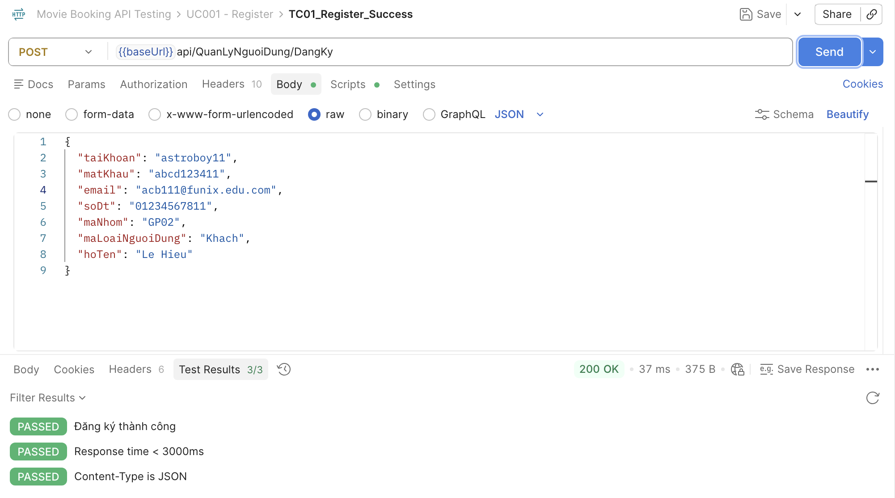 |  | High |  | Đoàn Ngọc Minh Châu
[Software Testing-2] | Đăng ký Tài khoản đã tồn tại | Mở Postman Method: POST | "1. Add request ""TC02_DuplicateUser" 2. Chọn method Post 3. Nhập URL: https://movie0706.cybersoft.edu.vn/api/QuanLyNguoiDung/DangKy 4. Nhập Body: { "taiKhoan": "astroboy11", "matKhau": "abcd123411", "email": "acb111@funix.edu.com", "soDt": "01234567811", "maNhom": "GP02", "maLoaiNguoiDung": "Khach", "hoTen": "Le Hieu" } 5.Viết Scripts/Post-response: pm.test("Đăng ký thành công", function () { pm.response.to.have.status(200); }); // Kiểm tra Response Time pm.test("Response time < 3000ms", function () { pm.expect(pm.response.responseTime).to.be.below(3000); }); | Trong Test Result: PASSED: Đăng ký thành công PASSED: Response time < 3000ms | API từ chối đăng ký, thông báo tài khoản đã tồn tại | Fail | BugID_ 01 | 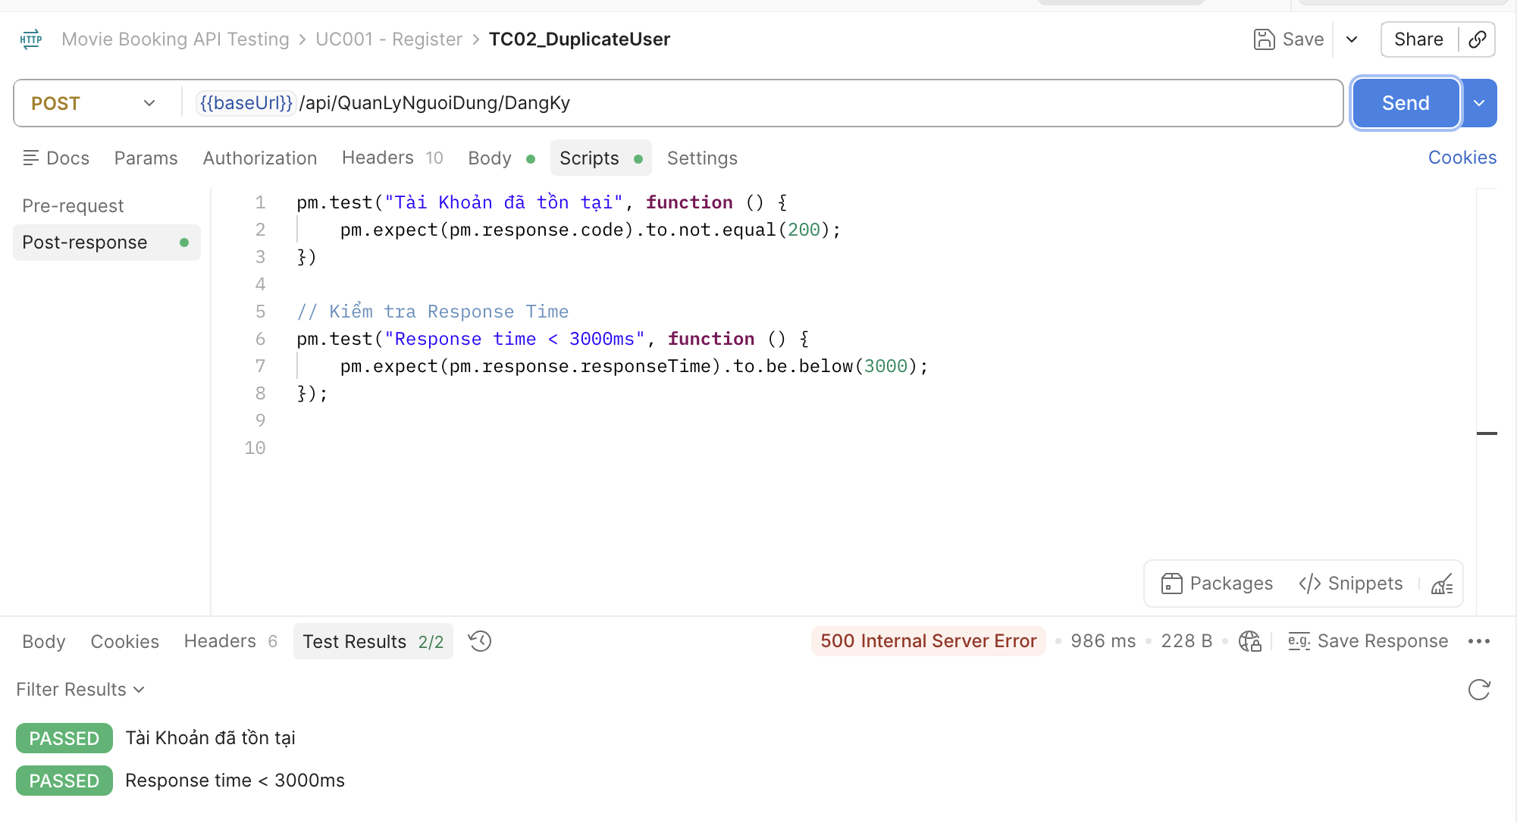 | High |  | Đoàn Ngọc Minh Châu
[Software Testing-3] | Đăng ký Email sai định dạng | Mở Postman Method: POST | "1. Add request ""TC03_InvalidEmail" 2. Chọn method Post 3. Nhập URL: https://movie0706.cybersoft.edu.vn/api/QuanLyNguoiDung/DangKy 4. Nhập Body: { "taiKhoan": "astroboy12", "matKhau": "abcd123412", "email": "abc789", "soDt": "0987654312", "maNhom": "GP02", "maLoaiNguoiDung": "Khach", "hoTen": "Email sai định dạng" } 5.Viết Scripts/Post-response: pm.test("Đăng ký thành công", function () { pm.response.to.have.status(200); }); // Kiểm tra Response Time pm.test("Response time < 3000ms", function () { pm.expect(pm.response.responseTime).to.be.below(3000); }); | Trong Test Result: FAIL: Status code is 500 | AssertionError: expected response to have status code 500 but got 200 PASSED: Response time < 3000ms FAIL: Response contains error message | AssertionError: expected { taiKhoan: 'astroboy12', …(6) } to have property 'content' | Từ chối request, thông báo email không hợp lệ | Fail | BugID_ 02 | 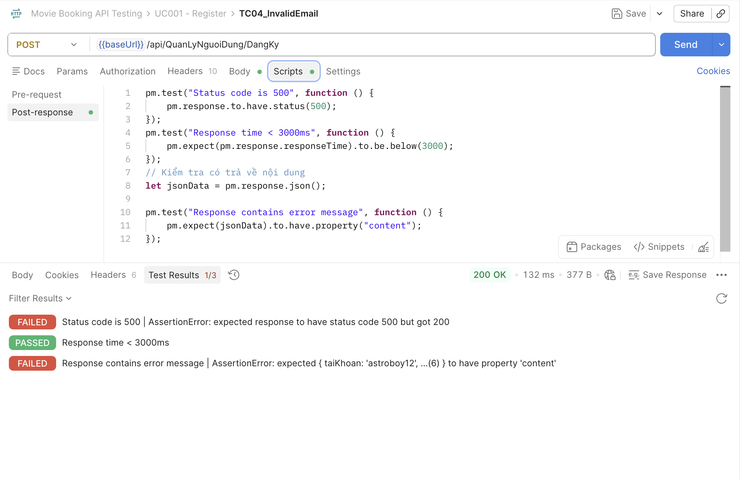 | High |  | Đoàn Ngọc Minh Châu
[Software Testing-4] | Đăng ký Thiếu tài khoản | Mở Postman Method: POST | "1. Add request ""TC04_Register_EmptyUsername" 2. Chọn method Post 3. Nhập URL: https://movie0706.cybersoft.edu.vn/api/QuanLyNguoiDung/DangKy 4. Nhập Body: { "taiKhoan": "", "matKhau": "abcd12355", "email": "ewemail001@gmail.com", "soDt": "0987654321", "maNhom": "GP02", "maLoaiNguoiDung": "Khach", "hoTen": "Empty Username " } 5.Viết Scripts/Post-response: pm.test("Status code is 400", function () { pm.response.to.have.status(400); }); // Kiểm tra Response Time pm.test("Response time < 3000ms", function () { pm.expect(pm.response.responseTime).to.be.below(3000); }); // Kiểm tra Response Body let jsonData = pm.response.json(); pm.test("Response contains error message", function () { pm.expect(jsonData).to.have.property("content"); }); | 500 Internal Server Error Raw: Tài khoản đã tồn tại | Không cho đăng ký, thông báo lỗi phù hợp | Fail | BugID_ 03 | 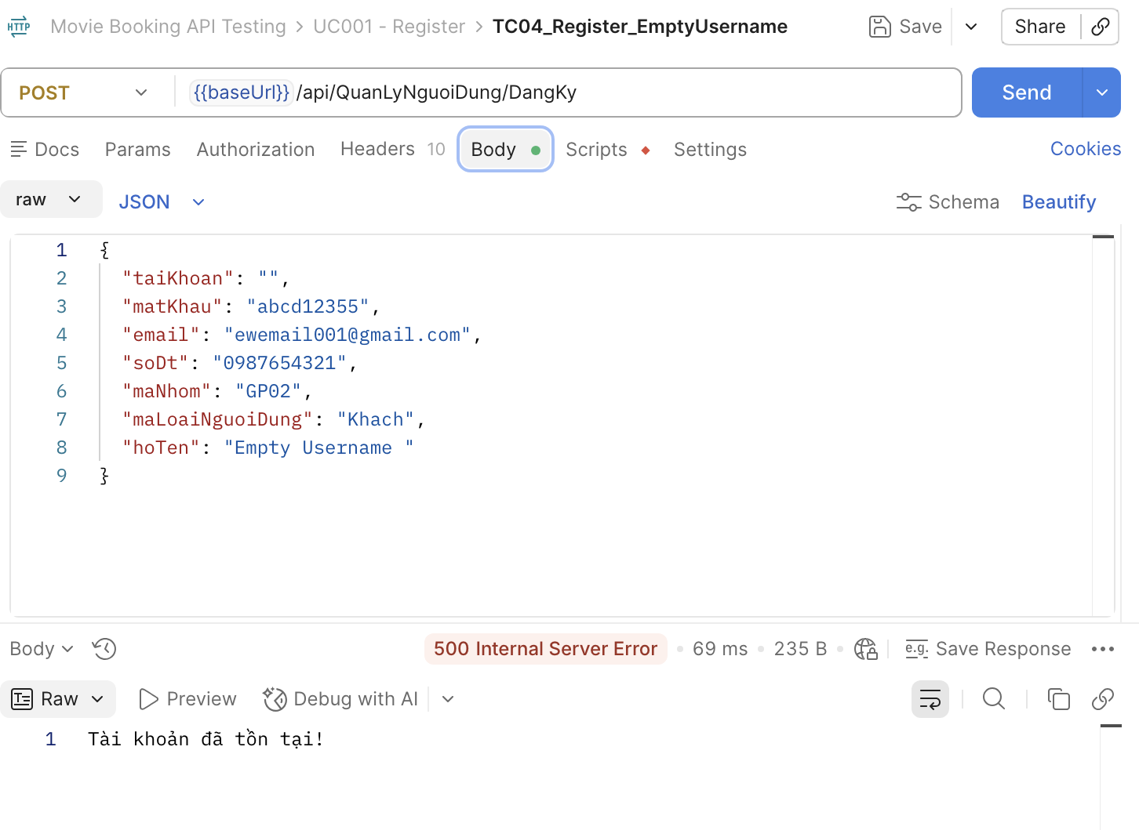 | High |  | Đoàn Ngọc Minh Châu | 500
[Software Testing-5] | Đăng ký Thiếu mật khẩu | Mở Postman Method: POST | "1. Add request ""TC05_Register_EmptyPassword" 2. Chọn method Post 3. Nhập URL: https://movie0706.cybersoft.edu.vn/api/QuanLyNguoiDung/DangKy 4. Nhập Body: { "taiKhoan": "test1_empty_password", "matKhau": "", "email": "eemail005@gmail.com", "soDt": "0887654321", "maNhom": "GP02", "maLoaiNguoiDung": "Khach", "hoTen": "Empty password " } 5.Viết Scripts/Post-response: pm.test("Status code is 500", function () { pm.response.to.have.status(500); }); // Kiểm tra Response Time pm.test("Response time < 3000ms", function () { pm.expect(pm.response.responseTime).to.be.below(3000); }); // Kiểm tra Response Body let jsonData = pm.response.json(); pm.test("Response contains error message", function () { pm.expect(jsonData).to.have.property("content"); }); | 500 Internal Server Error Raw: Tài khoản đã tồn tại | Không cho đăng ký | Fail | BugID_ 04 | 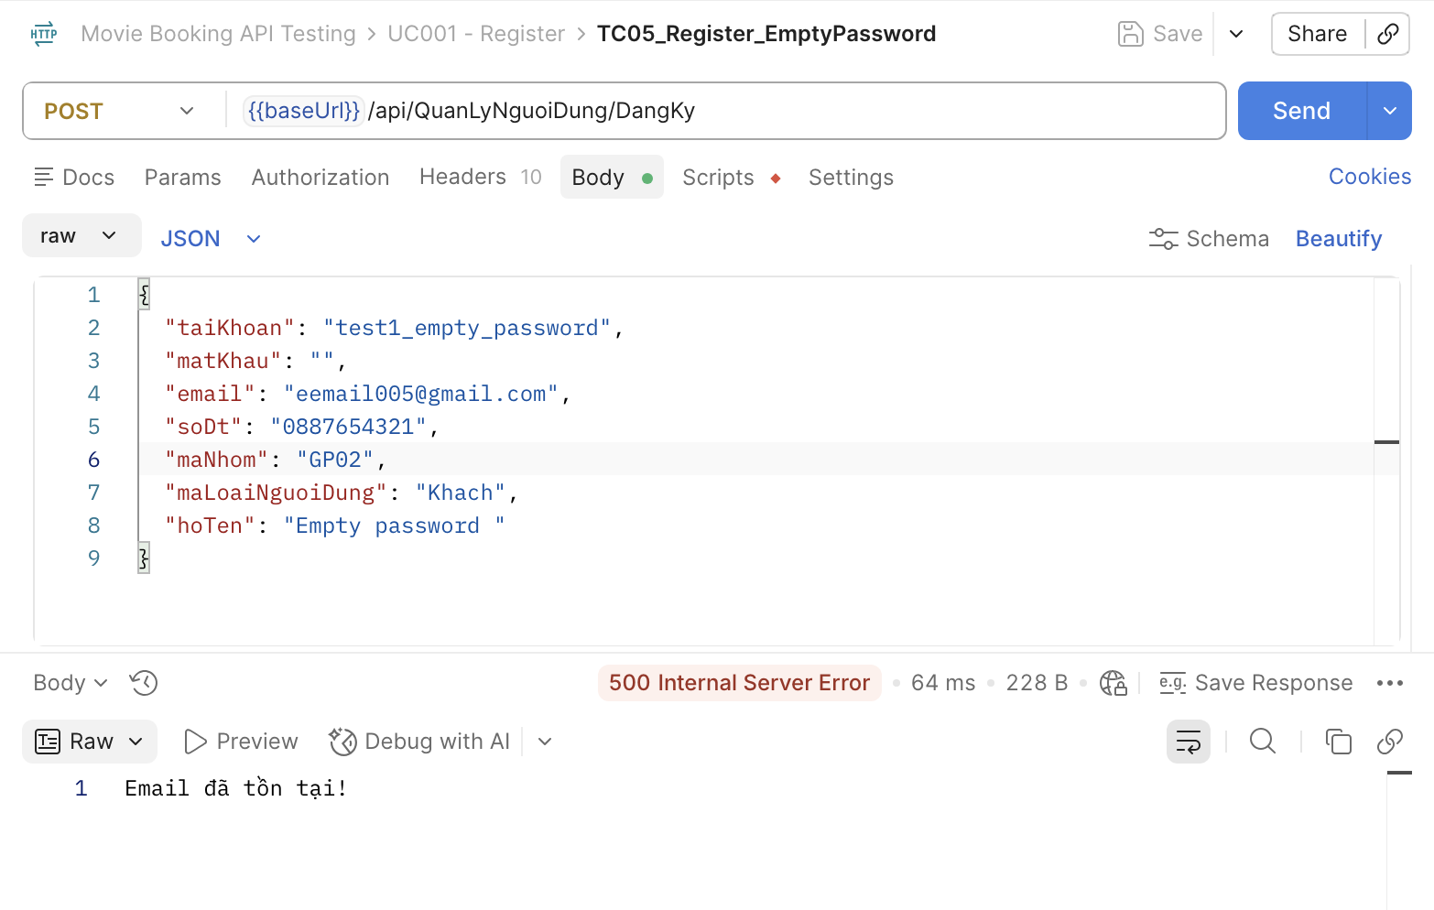 | High |  | Đoàn Ngọc Minh Châu | 200
[Software Testing-6] | Đăng ký SĐT sai định dạng | Mở Postman Method: POST | "1. Add request ""TC06 – Register_InvalidPhoneNumber" 2. Chọn method Post 3. Nhập URL: https://movie0706.cybersoft.edu.vn/api/QuanLyNguoiDung/DangKy 4. Nhập Body: { "taiKhoan": "Test3_invalidphone", "matKhau": "abcd1245", "email": "ewemil3001@gmail.com", "soDt": "abc45", "maNhom": "GP02", "maLoaiNguoiDung": "Khach", "hoTen": "Test_invalidphone" } 5.Viết Scripts/Post-response: pm.test("Status code is 400", function () { pm.response.to.have.status(400); }); pm.test("Response time < 3000ms", function () { pm.expect(pm.response.responseTime).to.be.below(3000); }); let jsonData = pm.response.json(); pm.test("Response contains error", function () { pm.expect(jsonData).to.have.property("content"); }); | 500 Internal Server Error Raw: Tài khoản đã tồn tại | Từ chối dữ liệu không hợp lệ | Fail | BugID_ 05 | 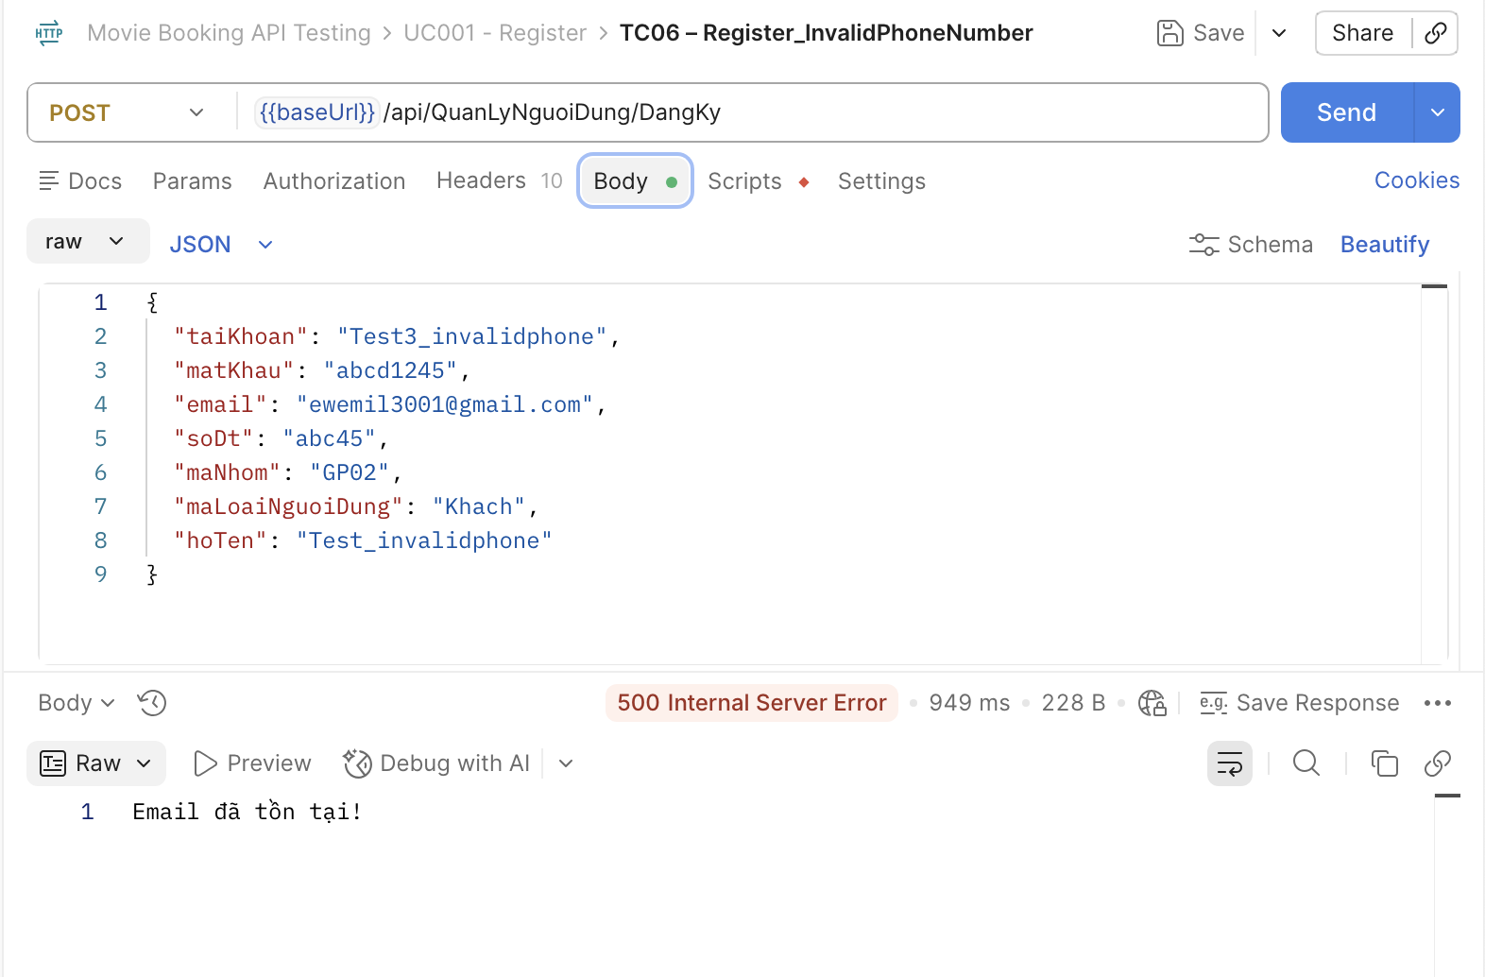 | Medium |  | Đoàn Ngọc Minh Châu
[Software Testing-7] | Đăng ký Sai Endpoint | Mở Postman Method: POST Endpoint:/api/DangKy | "1. Add request ""TC07_Register_InvalidEndpoint" 2. Chọn method Post 3. Nhập URL: https://movie0706.cybersoft.edu.vn/api/DangKy 4. Nhập Body: { "taiKhoan": "test1_empty_password", "matKhau": "", "email": "eemail005@gmail.com", "soDt": "0887654321", "maNhom": "GP02", "maLoaiNguoiDung": "Khach", "hoTen": "Empty password " } 5.Viết Scripts/Post-response: pm.test("Status code is 500", function () { pm.response.to.have.status(500); }); // Kiểm tra Response Time pm.test("Response time < 3000ms", function () { pm.expect(pm.response.responseTime).to.be.below(3000); }); // Kiểm tra Response Body let jsonData = pm.response.json(); pm.test("Response contains error message", function () { pm.expect(jsonData).to.have.property("content"); }); | Trong Test Result: PASSED: Status code is 404 FAIL: Message is Not Found | AssertionError: expected '' to include 'Not Found' PASSED: Response time < 3000ms FAIL: Response body is not empty | AssertionError: expected '' not to be empty | HTTP 404 Not Found | Pass |  | 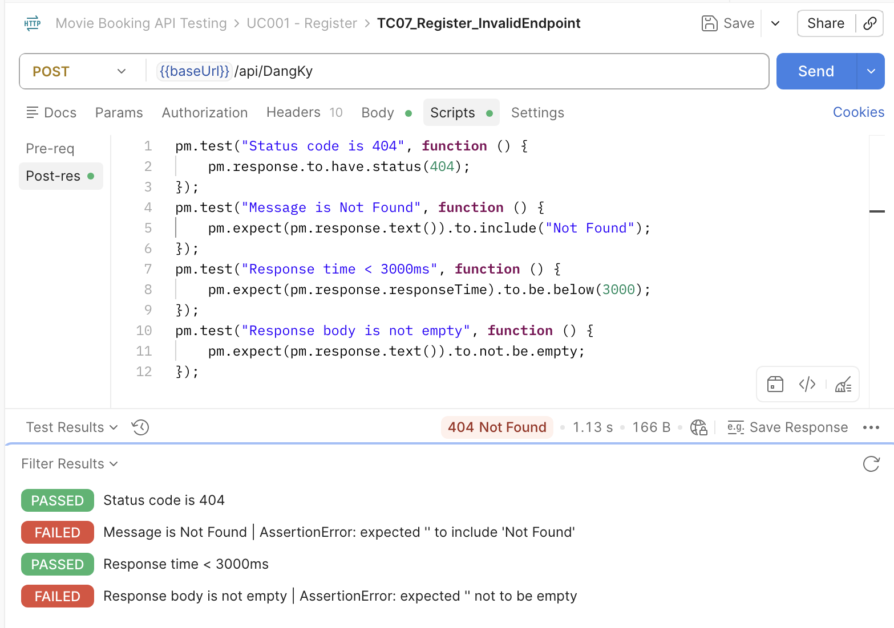 | High |  | Đoàn Ngọc Minh Châu
[Software Testing-8] | Đăng ký Sai Method | Mở Postman Method: GET | "1. Add request ""TC08_Register_WrongMethod" 2. Chọn method GET 3. Nhập URL: https://movie0706.cybersoft.edu.vn/api/QuanLyNguoiDung/DangKy 4. Nhập Body: { "taiKhoan": "astroboy12", "matKhau": "abcd123412", "email": "acb112@funix.edu.com", "soDt": "01234567812", "maNhom": "GP02", "maLoaiNguoiDung": "Khach", "hoTen": "Le Hieu" } 5.Viết Scripts/Post-response: pm.test("Status code is 404", function () { pm.response.to.have.status(404); }); pm.test("Response time < 3000ms", function () { pm.expect(pm.response.responseTime).to.be.below(3000); }); pm.test("Response body is not empty", function () { pm.expect(pm.response.text()).to.not.be.empty; }); | Trong Test Result: PASSED: Status code is 404 PASSED: Response time < 3000ms FAIL: Response body is not empty | AssertionError: expected '' not to be empty | Không đăng ký được | Pass |  | 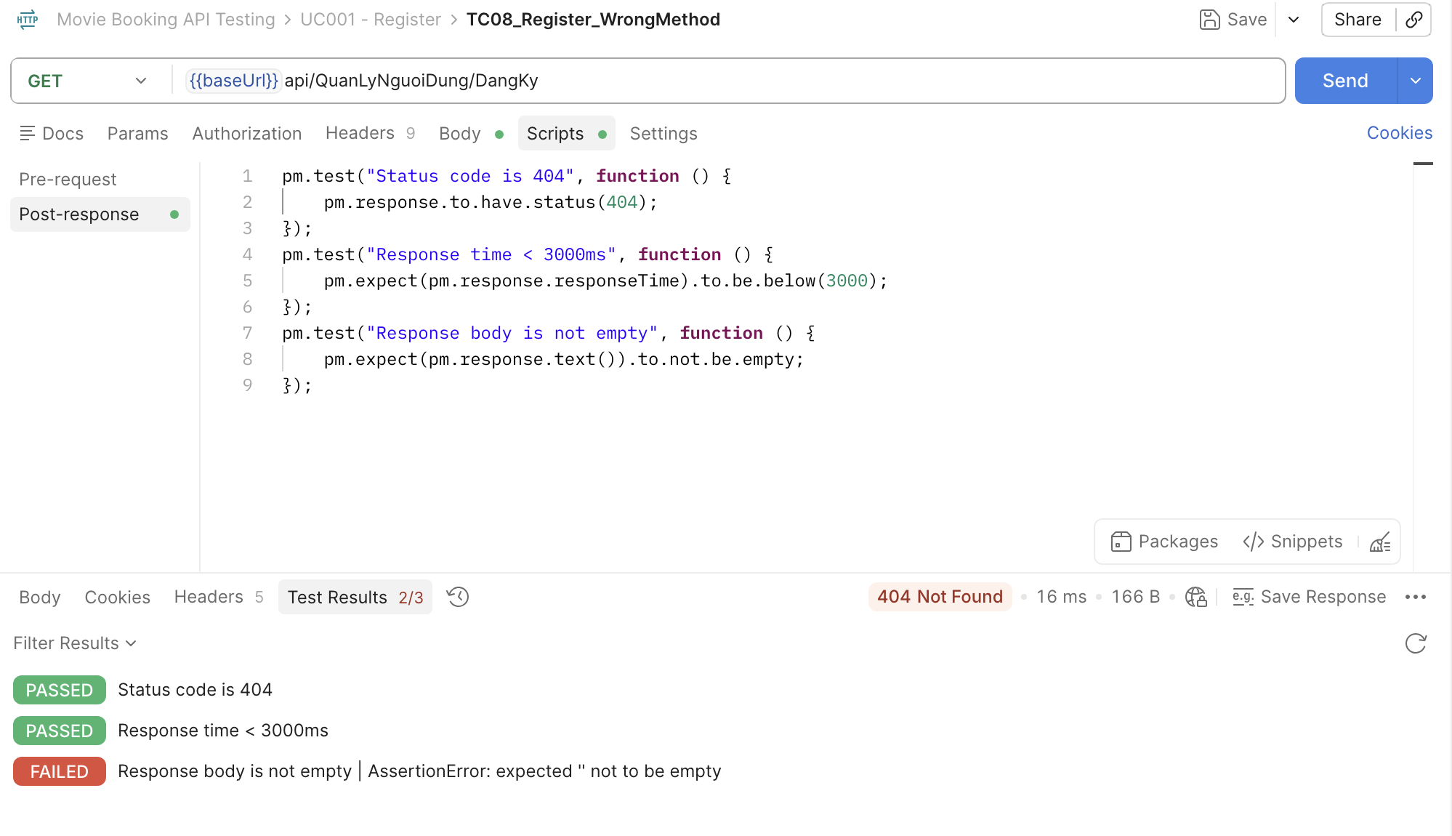 | High |  | Đoàn Ngọc Minh Châu
[Software Testing-9] | Đăng ký Thiếu email | Mở Postman Method: POST | "1. Add request ""TC09_Register_MissingEmail" 2. Chọn method Post 3. Nhập URL: https://movie0706.cybersoft.edu.vn/api/QuanLyNguoiDung/DangKy 4. Nhập Body: { "taiKhoan": "astroboy11", "matKhau": "abcd12355", "email": "", "soDt": "0987654321", "maNhom": "GP02", "maLoaiNguoiDung": "Khach", "hoTen": "Empty Username " } 5.Viết Scripts/Post-response: pm.test("Status code is 500", function () { pm.response.to.have.status(500); }); // Kiểm tra Response Time pm.test("Response time < 3000ms", function () { pm.expect(pm.response.responseTime).to.be.below(3000); }); // Kiểm tra Response Body let jsonData = pm.response.json(); pm.test("Response contains error message", function () { pm.expect(jsonData).to.have.property("content"); }); | 500 Internal Server Error Raw: Tài khoản đã tồn tại | Từ chối request | Fail | BugID_ 06 | 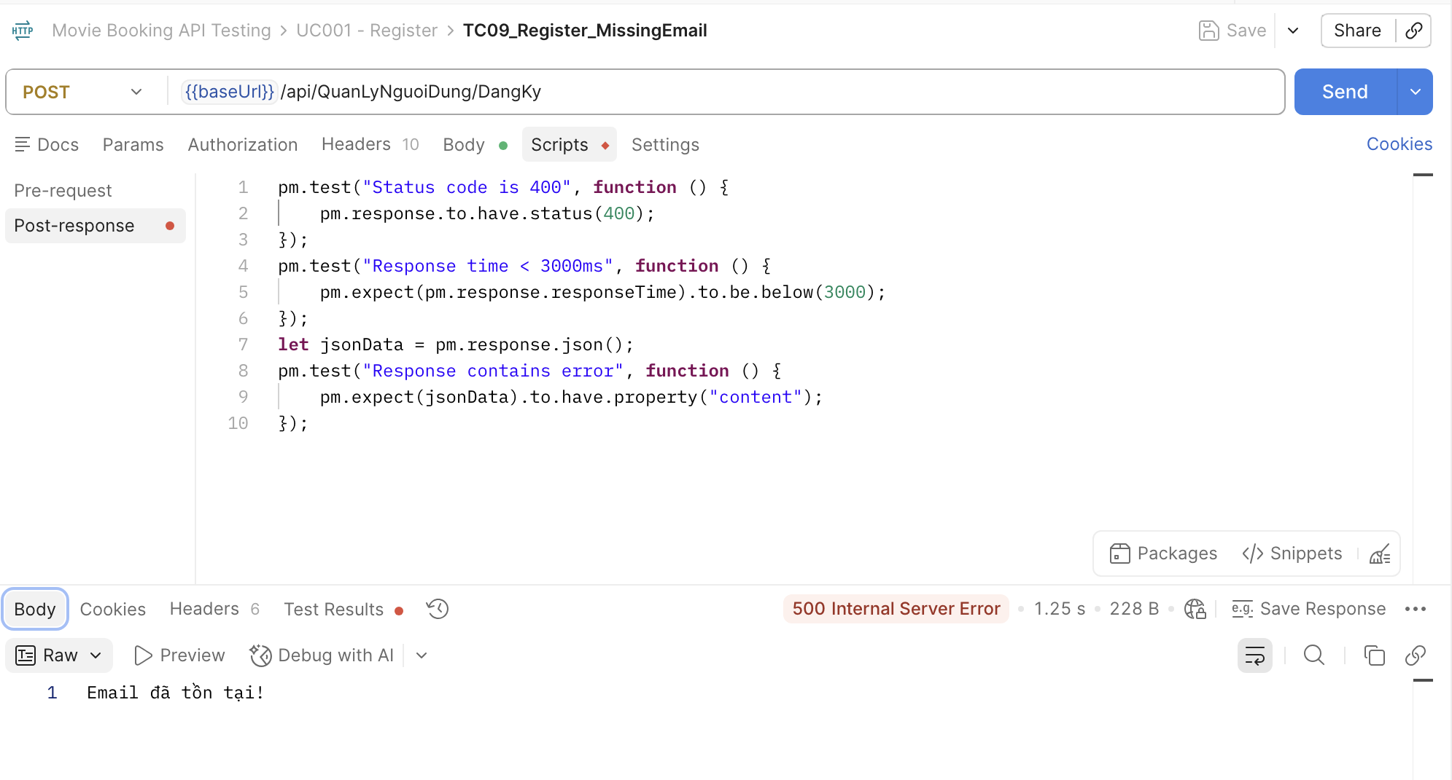 | High |  | Đoàn Ngọc Minh Châu
[Software Testing-10] | Đăng ký Thiếu Số điện thoại | Mở Postman Method: POST | "1. Add request ""TC10_Register_MissingPhone" 2. Chọn method Post 3. Nhập URL: https://movie0706.cybersoft.edu.vn/api/QuanLyNguoiDung/DangKy 4. Nhập Body: { "taiKhoan": "astroboy11", "matKhau": "abcd123411", "email": "acb111@funix.edu.com", "soDt": "", "maNhom": "GP02", "maLoaiNguoiDung": "Khach", "hoTen": "Le Hieu" } 5.Viết Scripts/Post-response: pm.test("Status code is 500", function () { pm.response.to.have.status(500); }); // Kiểm tra Response Time pm.test("Response time < 3000ms", function () { pm.expect(pm.response.responseTime).to.be.below(3000); }); // Kiểm tra Response Body let jsonData = pm.response.json(); pm.test("Response contains error message", function () { pm.expect(jsonData).to.have.property("content"); }); | 500 Internal Server Error Raw: Tài khoản đã tồn tại | Từ chối request | Fail | BugID_ 07 | 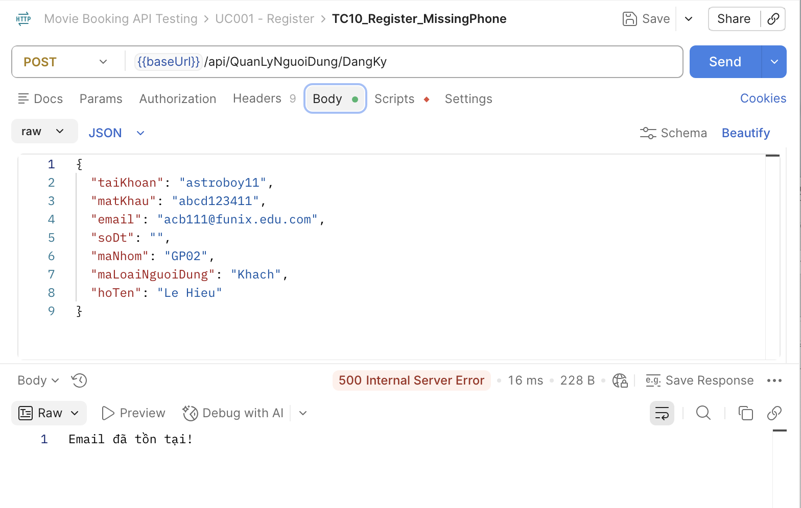 | Medium |  | Đoàn Ngọc Minh Châu
[Software Testing-11] | Đăng ký bỏ trống cả họ và tên | Mở Postman Method: POST | "1. Add request ""TC11_Register_MissingFullName" 2. Chọn method Post 3. Nhập URL: https://movie0706.cybersoft.edu.vn/api/QuanLyNguoiDung/DangKy 4. Nhập Body: { "taiKhoan": "astroboy12", "matKhau": "abcd123412", "email": "acb112@funix.edu.com", "soDt": "01234567812", "maNhom": "GP02", "maLoaiNguoiDung": "Khach", "hoTen": "" } 5.Viết Scripts/Post-response: pm.test("Status code is 500", function () { pm.response.to.have.status(500); }); pm.test("Response time < 3000ms", function () { pm.expect(pm.response.responseTime).to.be.below(3000); }); let jsonData = pm.response.json(); pm.test("Response contains error", function () { pm.expect(jsonData).to.have.property("content"); }); | 500 Internal Server Error Raw: Tài khoản đã tồn tại | Từ chối request | Pass | BugID_ 04 | 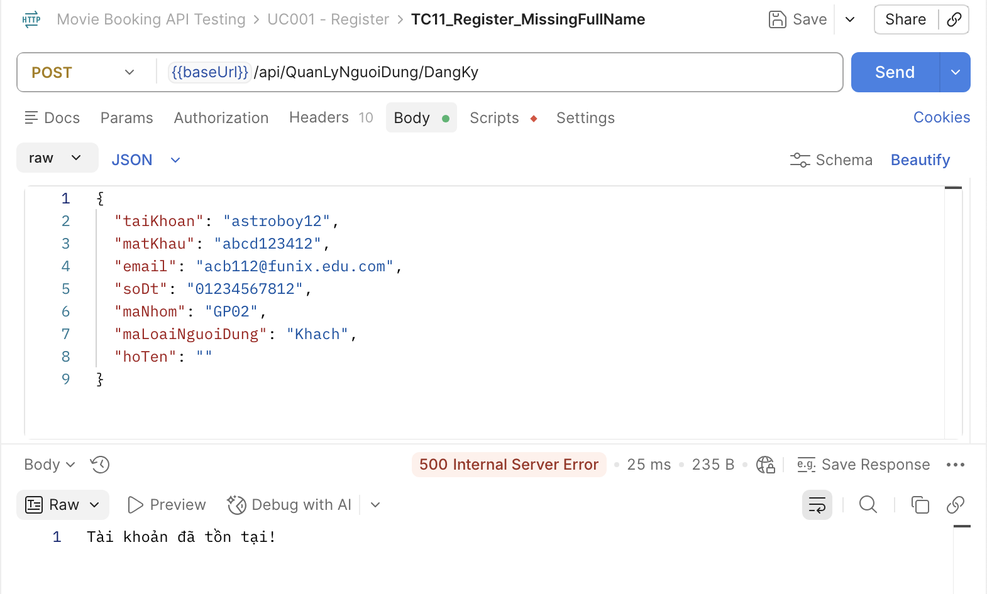 | Medium |  | Đoàn Ngọc Minh Châu
[Software Testing-12] | Đăng ký khi Body rỗng | Mở Postman Method: POST | "1. Add request ""TC12_Register_EmptyBody" 2. Chọn method Post 3. Nhập URL: https://movie0706.cybersoft.edu.vn/api/QuanLyNguoiDung/DangKy 4. Nhập Body: {} 5.Viết Scripts/Post-response: pm.test("Status code is 400", function () { pm.response.to.have.status(400); }); pm.test("Response time < 3000ms", function () { pm.expect(pm.response.responseTime).to.be.below(3000); }); let jsonData = pm.response.json(); pm.test("Response contains error", function () { pm.expect(jsonData).to.have.property("content"); }); | 500 Internal Server Error | HTTP 400 hoặc lỗi validation phù hợp | Fail | BugID_ 08 | 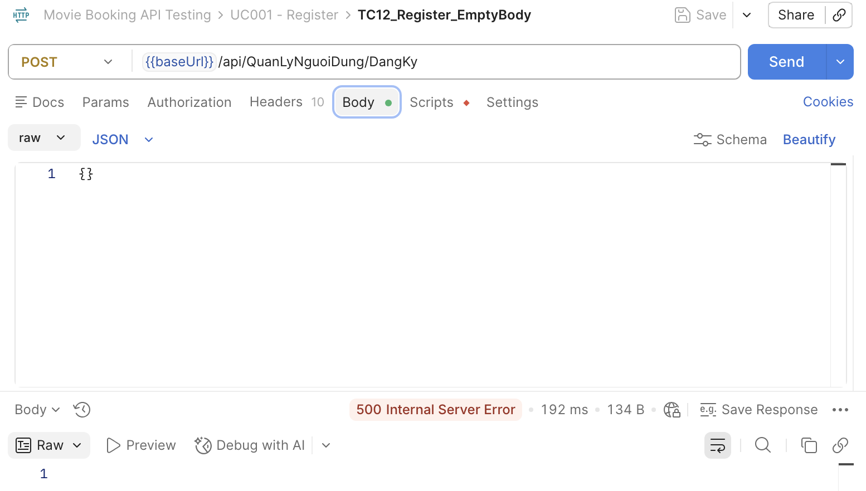 | High |  | Đoàn Ngọc Minh Châu

UC002_Đăng Nhập
Item Test | Software Testing
Test requirement | Ensure that all features listed below work properly without any errors when using the below browsers. - Edge in latest version - Google Chrome in latest version
Tester
Pass | Fail | NT | N/A | Number of Test cases
6 | 7 | 0 | 0 | 13
% | % | % | %

ID | Test Case Description | Pre-condition | Test Case Produre | Expected Output | Expected Result | Result | Defect_ID | Attachment | Priority | Test date | Tester | Note

[Software Testing-1] | Đăng nhập thành công | Mở Postman Method: POST | "1. Add request ""TC01_Login_Success" 2. Chọn method Post 3. Nhập URL: https://movie0706.cybersoft.edu.vn//api/QuanLyNguoiDung/DangNhap 4. Nhập Body: { "taiKhoan": "astroboy3", "matKhau": "abcd12345" } 5.Viết Scripts/Post-response: pm.test("Status code is 200", function () { pm.response.to.have.status(200); }); pm.test("Response time < 3000ms", function () { pm.expect(pm.response.responseTime).to.be.below(3000); }); let jsonData = pm.response.json(); pm.test("Username is correct", function () { pm.expect(jsonData.taiKhoan).to.eql("astroboy3"); }); pm.test("Access Token is generated", function () { pm.expect(jsonData.accessToken).to.not.be.empty; }); | Trong Test Result: PASSED: Đăng nhập thành công PASSED: Response time < 3000ms PASSED: Username is correct PASSED: Access Token is generated | 200 OK | Pass |  | 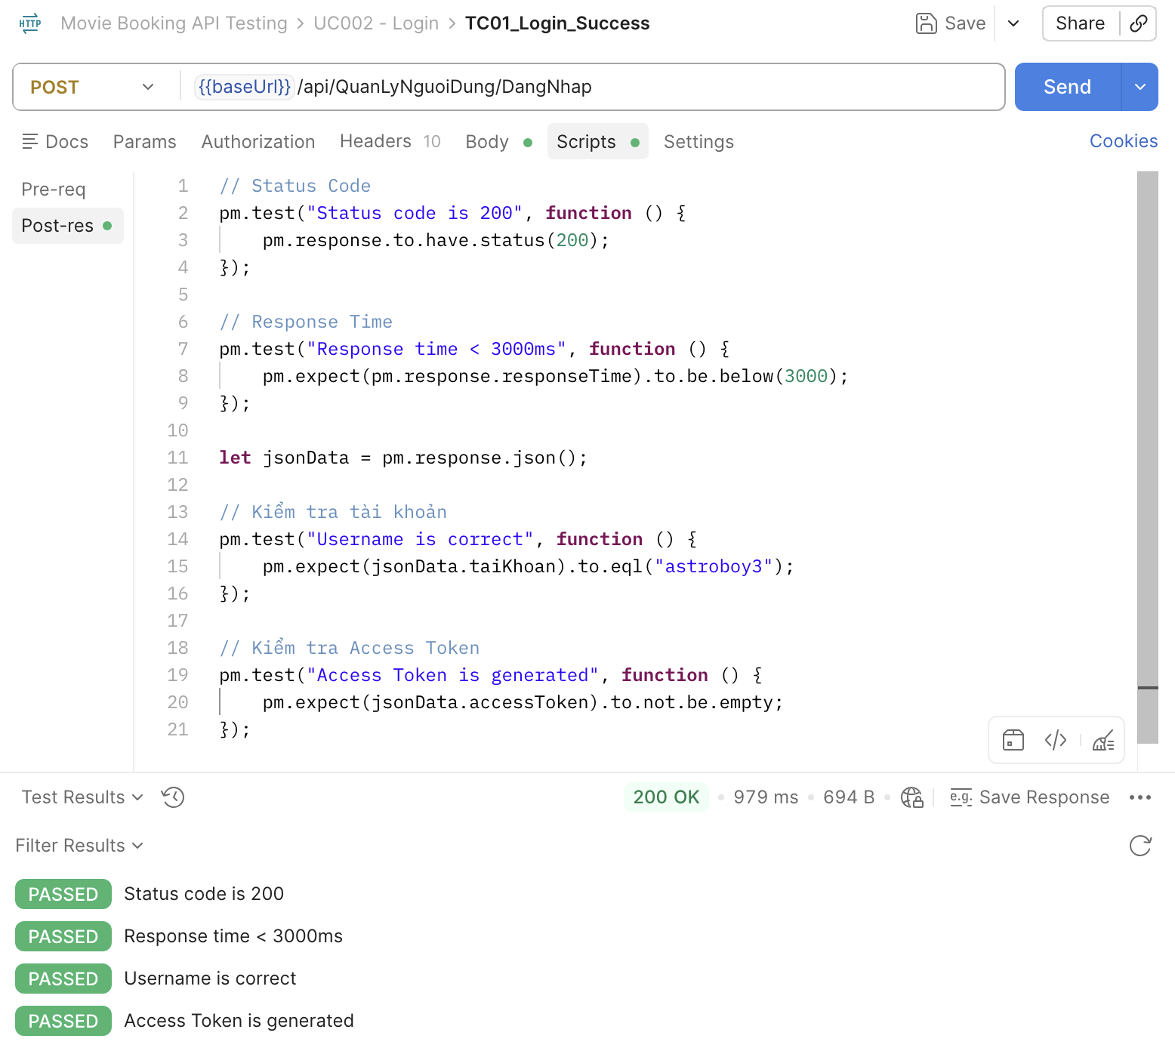 | High
[Software Testing-2] | Sai mật khẩu | Mở Postman Method: POST | "1. Add request ""TC02_Login_WrongPassword" 2. Chọn method Post 3. Nhập URL: https://movie0706.cybersoft.edu.vn//api/QuanLyNguoiDung/DangNhap 4. Nhập Body: { "taiKhoan": "astroboy3", "matKhau": "wrongabcd12345" } 5.Viết Scripts/Post-response: pm.test("Status code is 500", function () { pm.response.to.have.status(500); }); pm.test("Response time < 3000ms", function () { pm.expect(pm.response.responseTime).to.be.below(3000); }); let jsonData = pm.response.json(); // Kiểm tra nội dung thông báo lỗi pm.test("Wrong password message", function () { pm.expect(jsonData.message).to.include("Tài khoản hoặc mật khẩu không đúng"); }); | 500 Internal Server Error Raw: Tài khoản hoặc mật khẩu không đúng! | 400 Bad Request | Fail | BugID_ 09 | 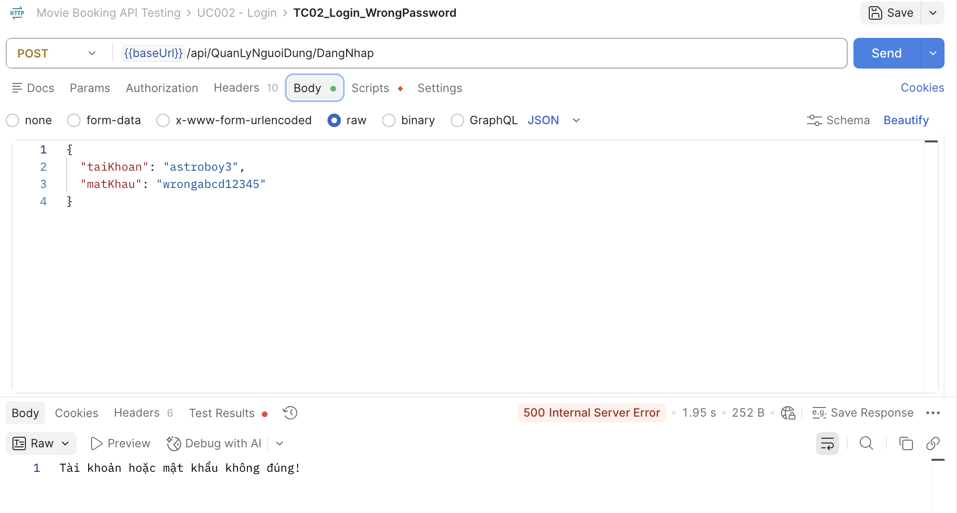 | High |  | 500 Internal Server Error
[Software Testing-3] | Sai tài khoản | Mở Postman Method: POST | "1. Add request ""TC03_Login_wrongusername" 2. Chọn method Post 3. Nhập URL: https://movie0706.cybersoft.edu.vn//api/QuanLyNguoiDung/DangNhap 4. Nhập Body: { "taiKhoan": "wrongusername_123", "matKhau": "abcd12345" } 5.Viết Scripts/Post-response: pm.test("Status code is 500", function () { pm.response.to.have.status(500); }); pm.test("Response time < 3000ms", function () { pm.expect(pm.response.responseTime).to.be.below(3000); }); let jsonData = pm.response.json(); // Kiểm tra nội dung thông báo lỗi pm.test("Wrong username message", function () { pm.expect(jsonData.message).to.include("Tài khoản hoặc mật khẩu không đúng"); }); | 501 Internal Server Error Raw: Tài khoản hoặc mật khẩu không đúng! | HTTP 400 Bad Request, thông báo "Tài khoản hoặc mật khẩu không đúng!" | Fail | BugID_ 10 | 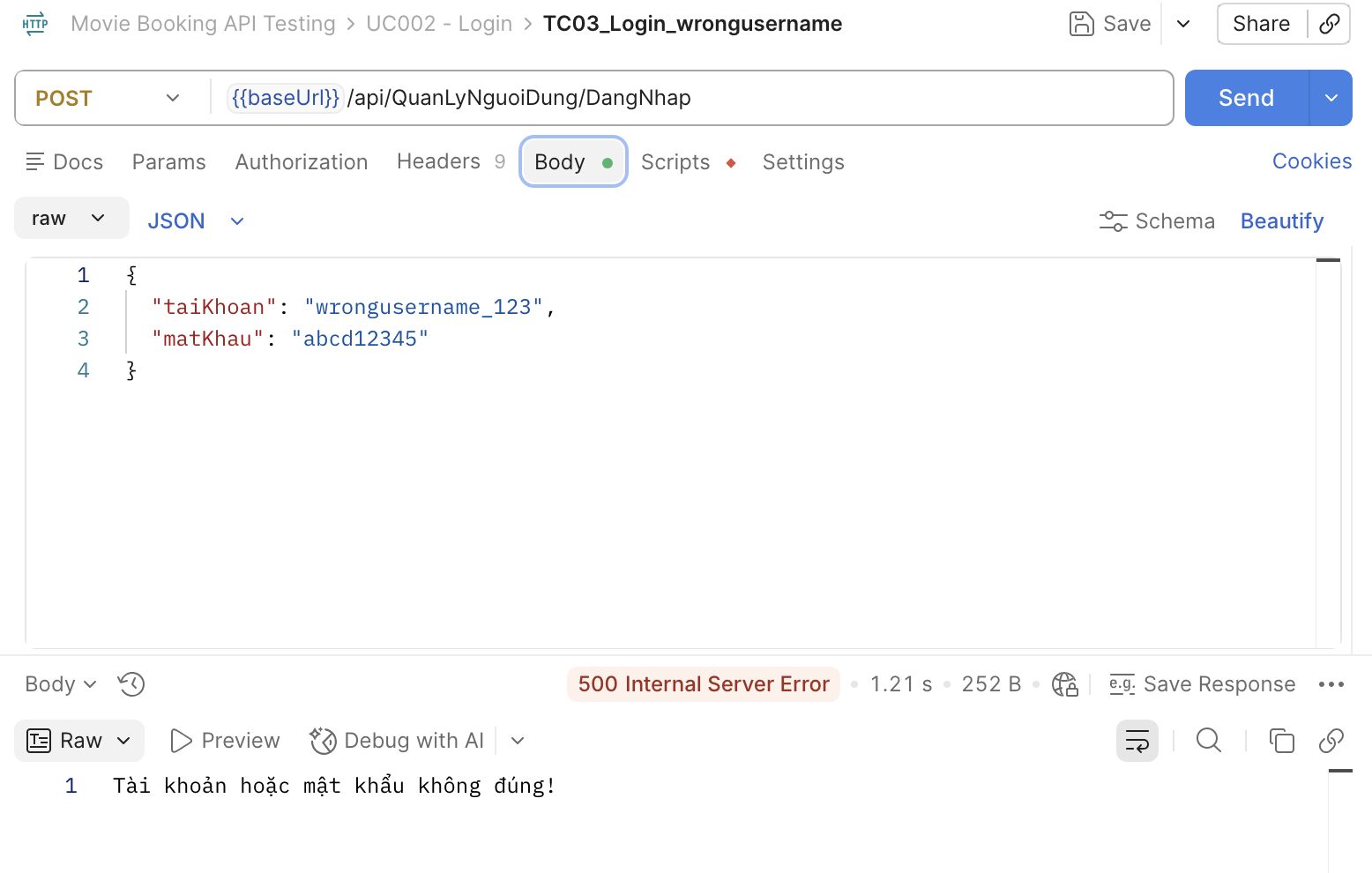 | High
[Software Testing-4] | Thiếu tài khoản | Mở Postman Method: POST | "1. Add request ""TC04_Login_EmptyUsername" 2. Chọn method Post 3. Nhập URL: https://movie0706.cybersoft.edu.vn//api/QuanLyNguoiDung/DangNhap 4. Nhập Body: { "taiKhoan": "", "matKhau": "abcd12345" } 5.Viết Scripts/Post-response: // Kiểm tra Status Code pm.test("Status code is 400", function () { pm.response.to.have.status(400); }); // Kiểm tra Response Time pm.test("Response time < 3000ms", function () { pm.expect(pm.response.responseTime).to.be.below(3000); }); // Kiểm tra Response Body let jsonData = pm.response.json(); pm.test("Response contains validation error", function () { pm.expect(jsonData[""][0]).to.eql("The input was not valid."); }); | 400 Bad Request Trong Test Result: PASSED: Status code is 400 PASSED: Response time < 3000ms PASSED: Reponse contains validation error | 400 Bad Request Trong Test Result: PASSED: Status code is 400 PASSED: Response time < 3000ms PASSED: Reponse contains validation error | Pass |  | 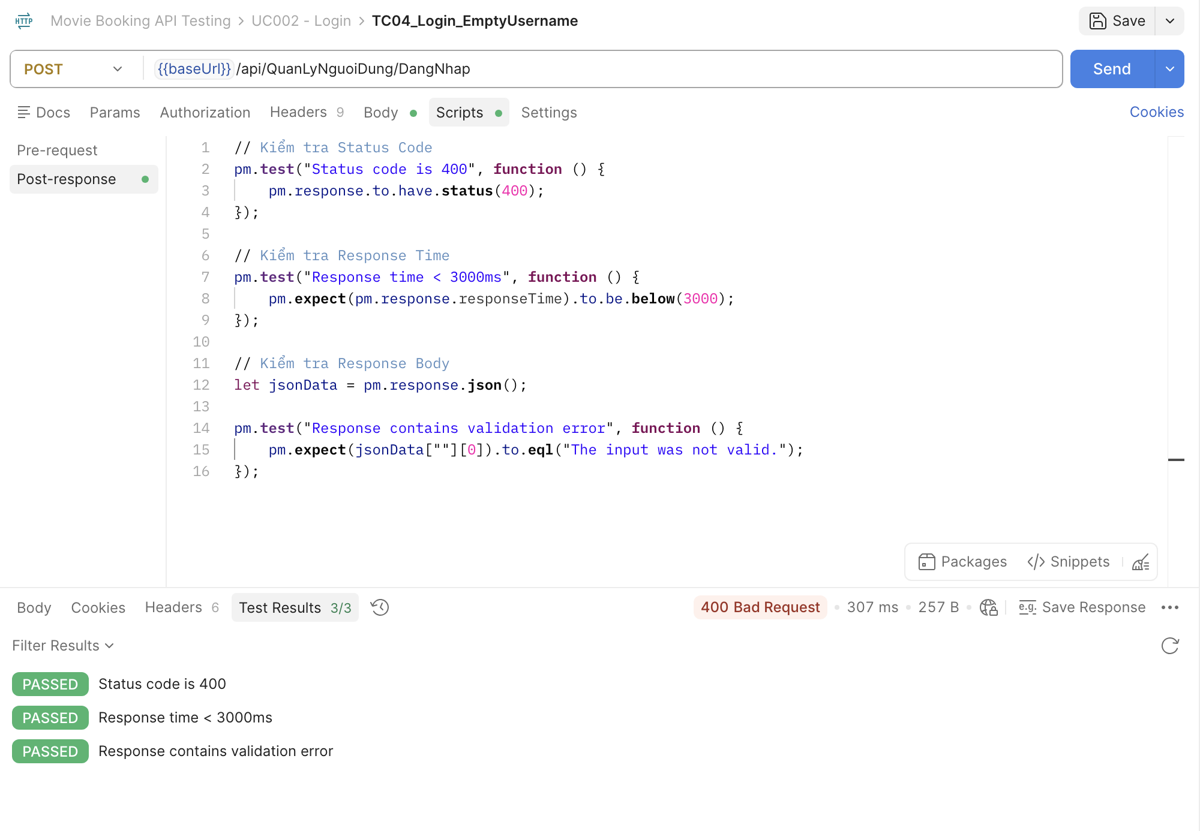 | Medium
[Software Testing-5] | Thiếu mật khẩu | Mở Postman Method: POST | "1. Add request ""TC05_Login_EmptyPassword" 2. Chọn method Post 3. Nhập URL: https://movie0706.cybersoft.edu.vn//api/QuanLyNguoiDung/DangNhap 4. Nhập Body: { "taiKhoan": "astroboy3", "matKhau": "" } 5.Viết Scripts/Post-response: pm.test("Status code is 500", function () { pm.response.to.have.status(500); }); pm.test("Response time < 3000ms", function () { pm.expect(pm.response.responseTime).to.be.below(3000); }); let jsonData = pm.response.json(); // Kiểm tra nội dung thông báo lỗi pm.test("Wrong username message", function () { pm.expect(jsonData.message).to.include("Tài khoản hoặc mật khẩu không đúng"); }); | 400 Bad Request Trong Test Result: PASSED: Status code is 400 PASSED: Response time < 3000ms PASSED: Reponse contains validation error | HTTP 400 Bad Request. Không cho đăng nhập. | Pass |  | 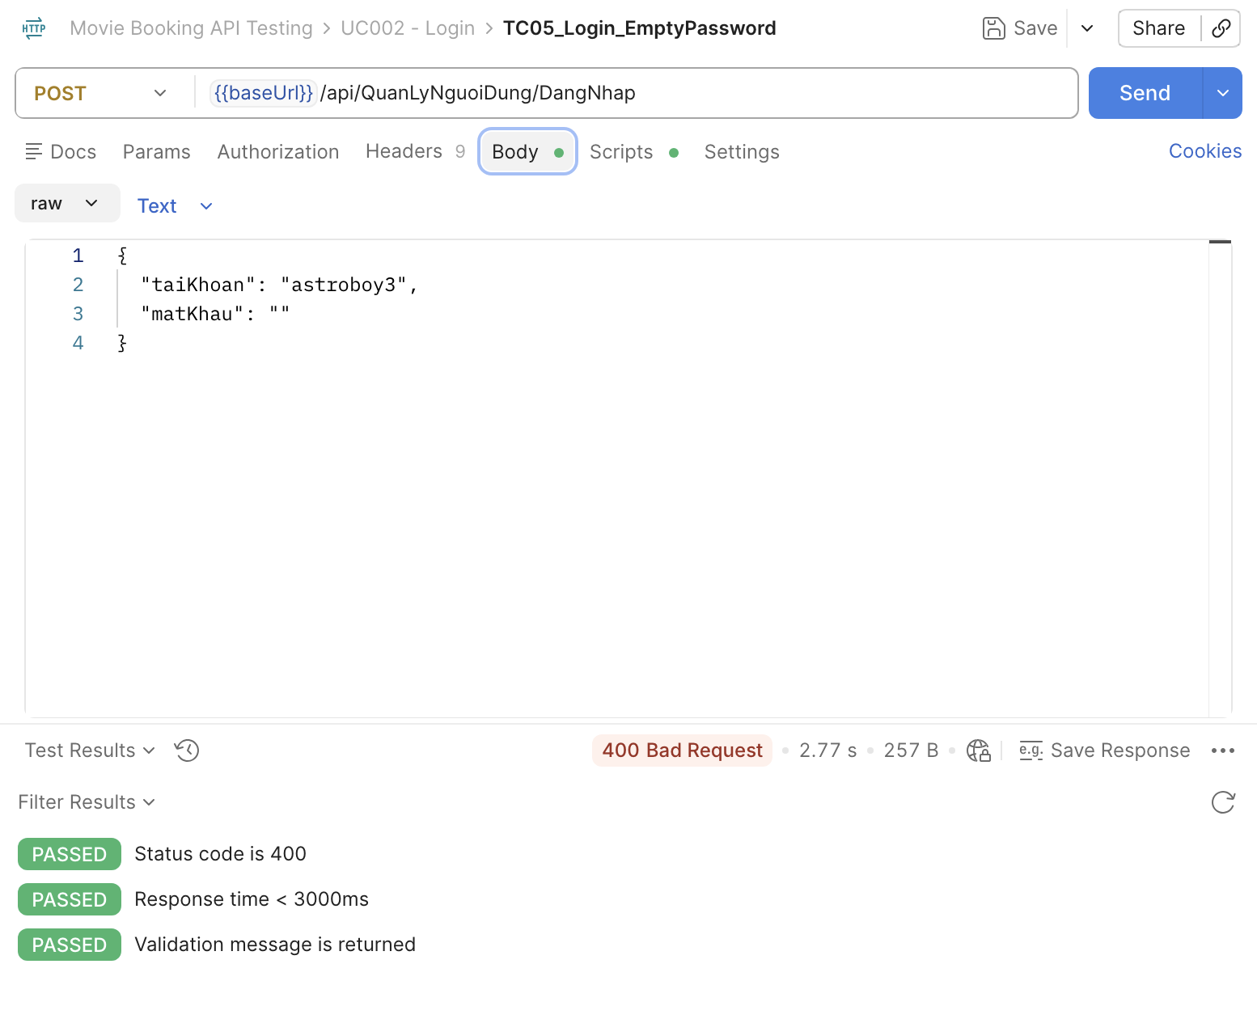 | High
[Software Testing-6] | Sai Method | Mở Postman Method: GET | "1. Add request ""TC06_Login_InvalidMethod" 2. Chọn method GET 3. Nhập URL: https://movie0706.cybersoft.edu.vn//api/QuanLyNguoiDung/DangNhap 4. Nhập Body: { "taiKhoan": "astroboy3", "matKhau": "" } 5.Viết Scripts/Post-response: pm.test("Status code is 404", function () { pm.response.to.have.status(404); }); pm.test("Response time < 3000ms", function () { pm.expect(pm.response.responseTime).to.be.below(3000); }); | 404 Not Found Trong Test Result: PASSED: Status code is 404 PASSED: Response time < 3000ms | 404 Not Found | Pass |  | 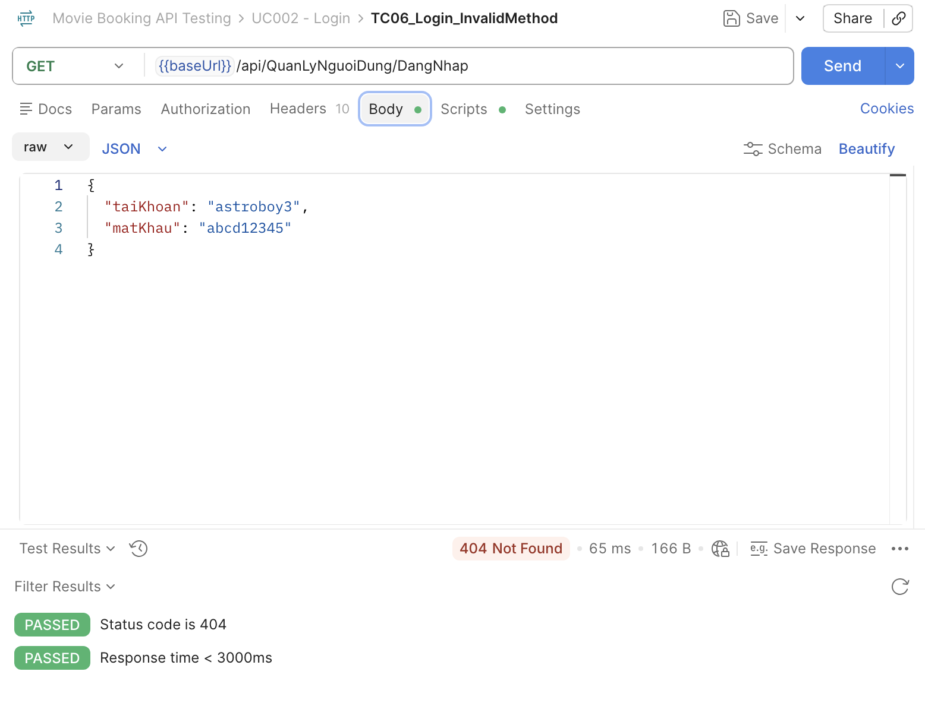 | Medium
[Software Testing-7] | Sai Endpoint | Mở Postman Method: POST | "1. Add request ""TC05_Login_EmptyPassword" 2. Chọn method Post 3. Nhập URL: https://movie0706.cybersoft.edu.vn//api/QuanLyNguoiDung/DangNhap 4. Nhập Body: { "taiKhoan": "astroboy3", "matKhau": "" } 5.Viết Scripts/Post-response: pm.test("Status code is 500", function () { pm.response.to.have.status(500); }); pm.test("Response time < 3000ms", function () { pm.expect(pm.response.responseTime).to.be.below(3000); }); let jsonData = pm.response.json(); // Kiểm tra nội dung thông báo lỗi pm.test("Wrong username message", function () { pm.expect(jsonData.message).to.include("Tài khoản hoặc mật khẩu không đúng"); }); | 404 Not Found Trong Test Result: PASSED: Status code is 404 PASSED: Response time < 3000ms | HTTP 404 Not Found | Pass |  | 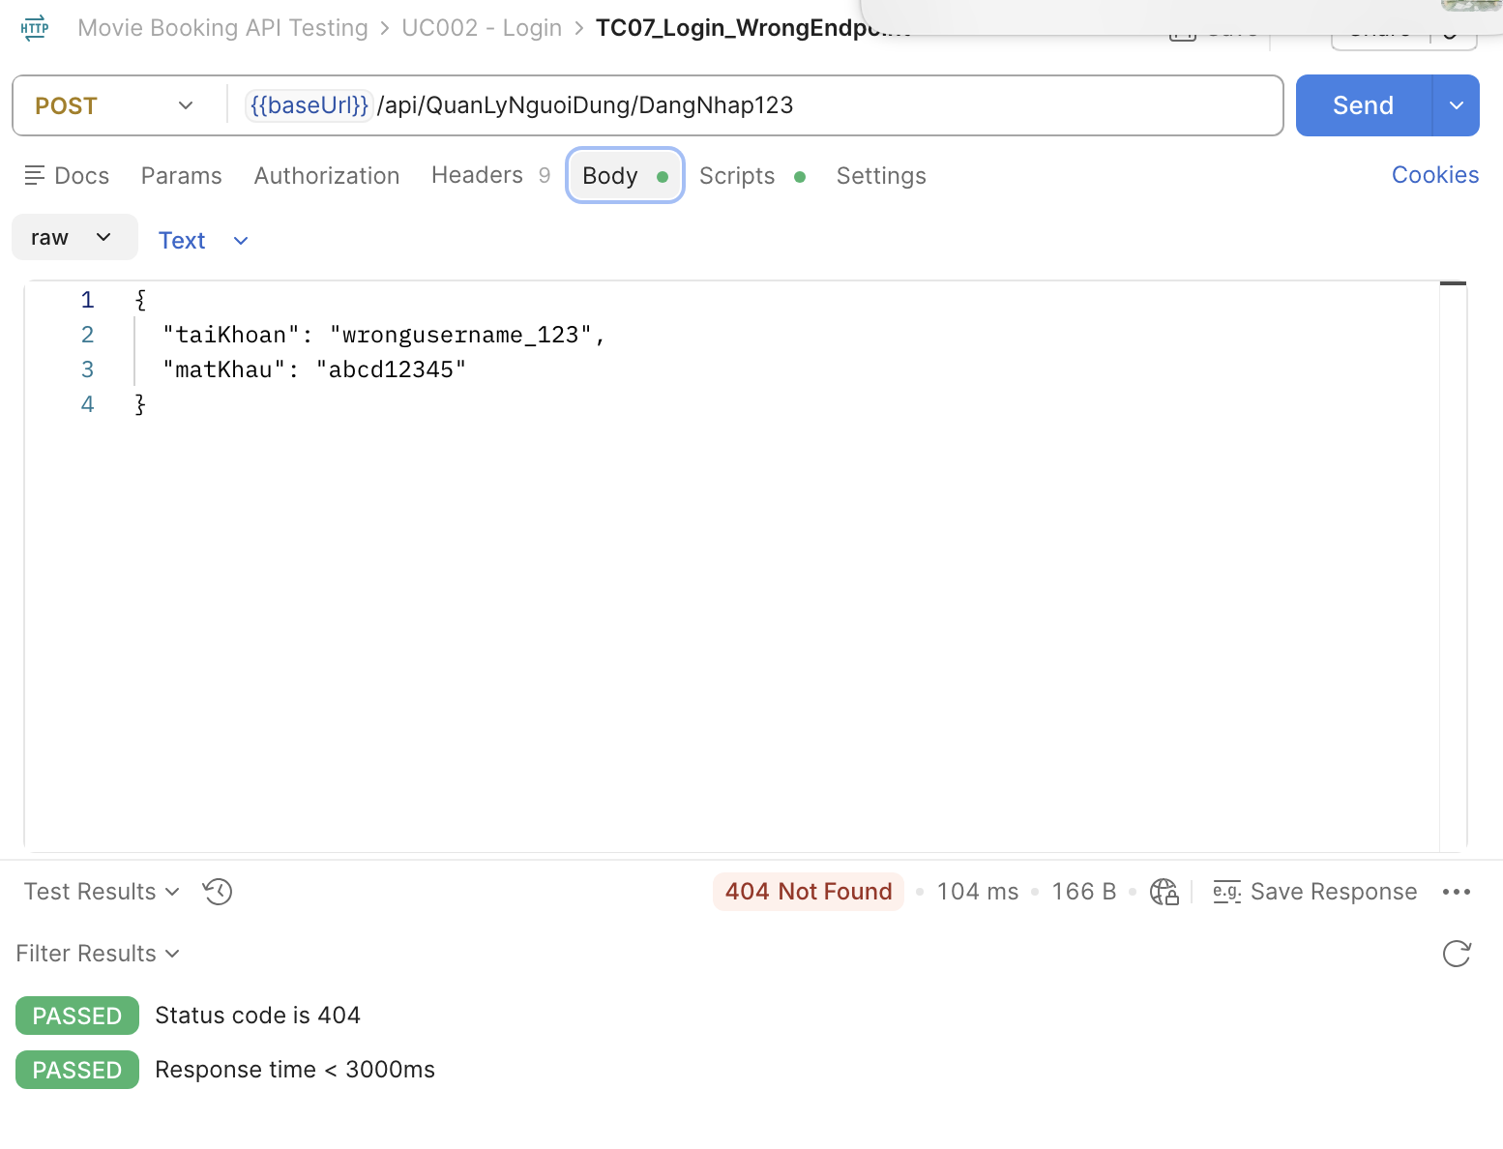
[Software Testing-8] | Đăng nhập Body rỗng | Mở Postman Method: POST | "1. Add request ""TC08_Login_EmptyBody" 2. Chọn method Post 3. Nhập URL: https://movie0706.cybersoft.edu.vn//api/QuanLyNguoiDung/DangNhap 4. Nhập Body: {} 5.Viết Scripts/Post-response: pm.test("Status code is 500", function () { pm.response.to.have.status(500); }); pm.test("Response time < 3000ms", function () { pm.expect(pm.response.responseTime).to.be.below(3000); }); | 500 Internal Server Error Trong Test Result: PASSED: Status code is 500 PASSED: Response time < 3000ms | 404 Not Found | Fail | 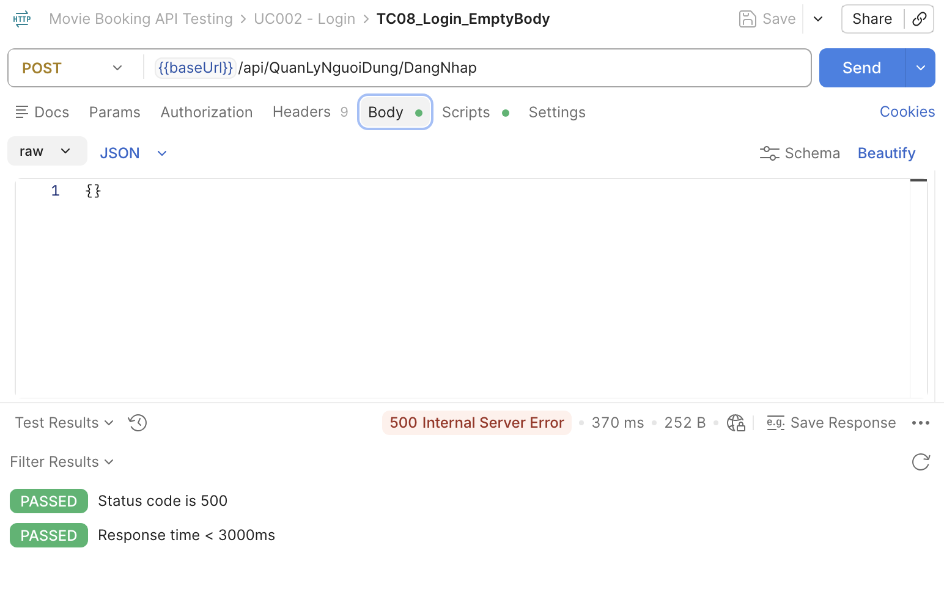 BugID_ 11
[Software Testing-9] | Đăng nhập Tài khoản Null | Mở Postman Method: POST | "1. Add request ""TC09_Login_NullUsername" 2. Chọn method Post 3. Nhập URL: https://movie0706.cybersoft.edu.vn//api/QuanLyNguoiDung/DangNhap 4. Nhập Body: { "taiKhoan": null, "matKhau": "123456" } 5.Viết Scripts/Post-response: pm.test("Status code is 500", function () { pm.response.to.have.status(500); }); pm.test("Response time < 3000ms", function () { pm.expect(pm.response.responseTime).to.be.below(3000); }); | 500 Internal Server Error Trong Test Result: PASSED: Status code is 500 PASSED: Response time < 3000ms | HTTP 400 Bad Request | Fail | BugID_ 12 | 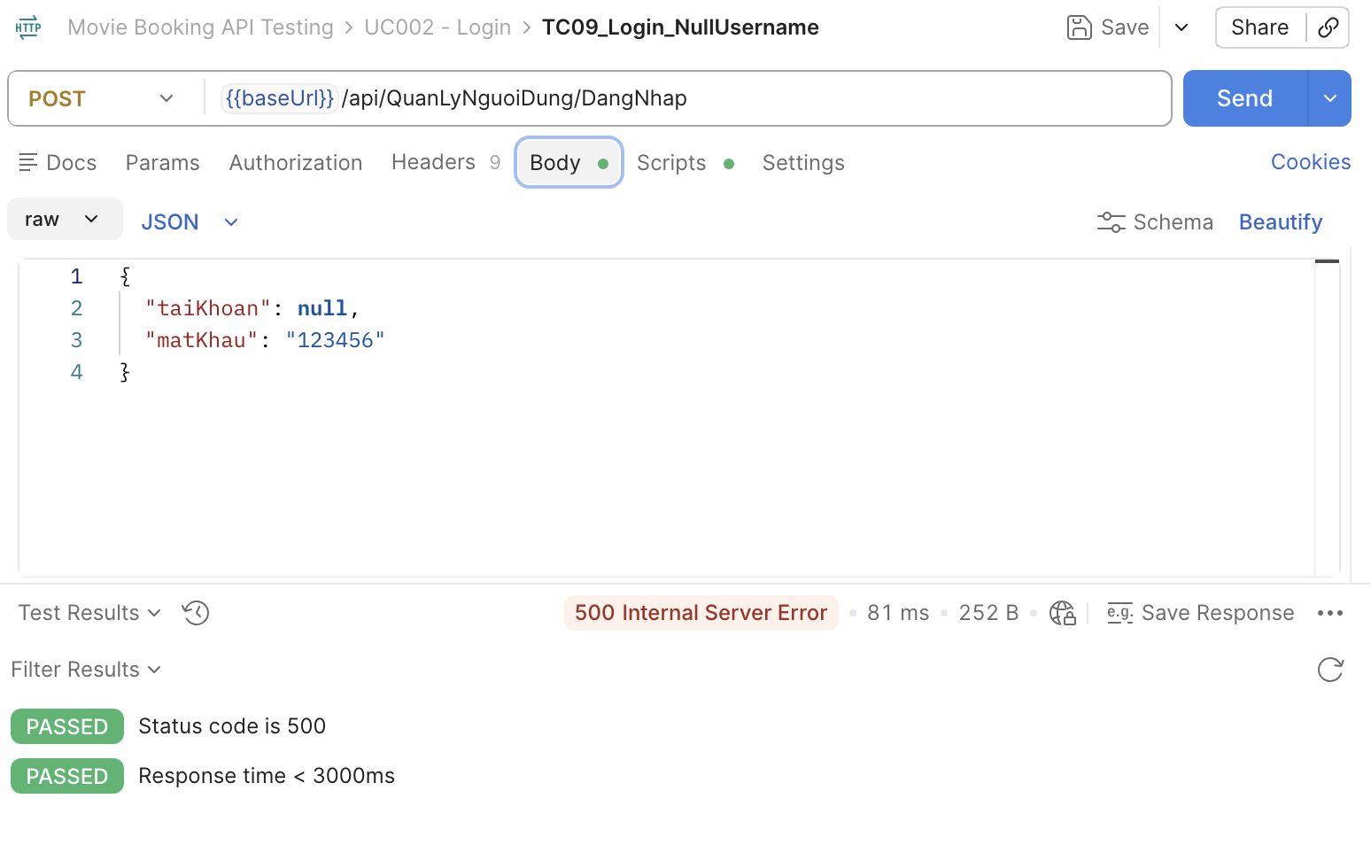
[Software Testing-10] | Đăng nhập Mật khẩu Null | Mở Postman Method: POST | "1. Add request ""TC010_Login_NullPassword" 2. Chọn method Post 3. Nhập URL: https://movie0706.cybersoft.edu.vn//api/QuanLyNguoiDung/DangNhap 4. Nhập Body: { "taiKhoan": "astroboy3", "matKhau": null } 5.Viết Scripts/Post-response: pm.test("Status code is 500", function () { pm.response.to.have.status(500); }); pm.test("Response time < 3000ms", function () { pm.expect(pm.response.responseTime).to.be.below(3000); }); | 500 Internal Server Error Trong Test Result: PASSED: Status code is 500 PASSED: Response time < 3000ms | HTTP 400 Bad Request | Fail | BugID_ 13 | 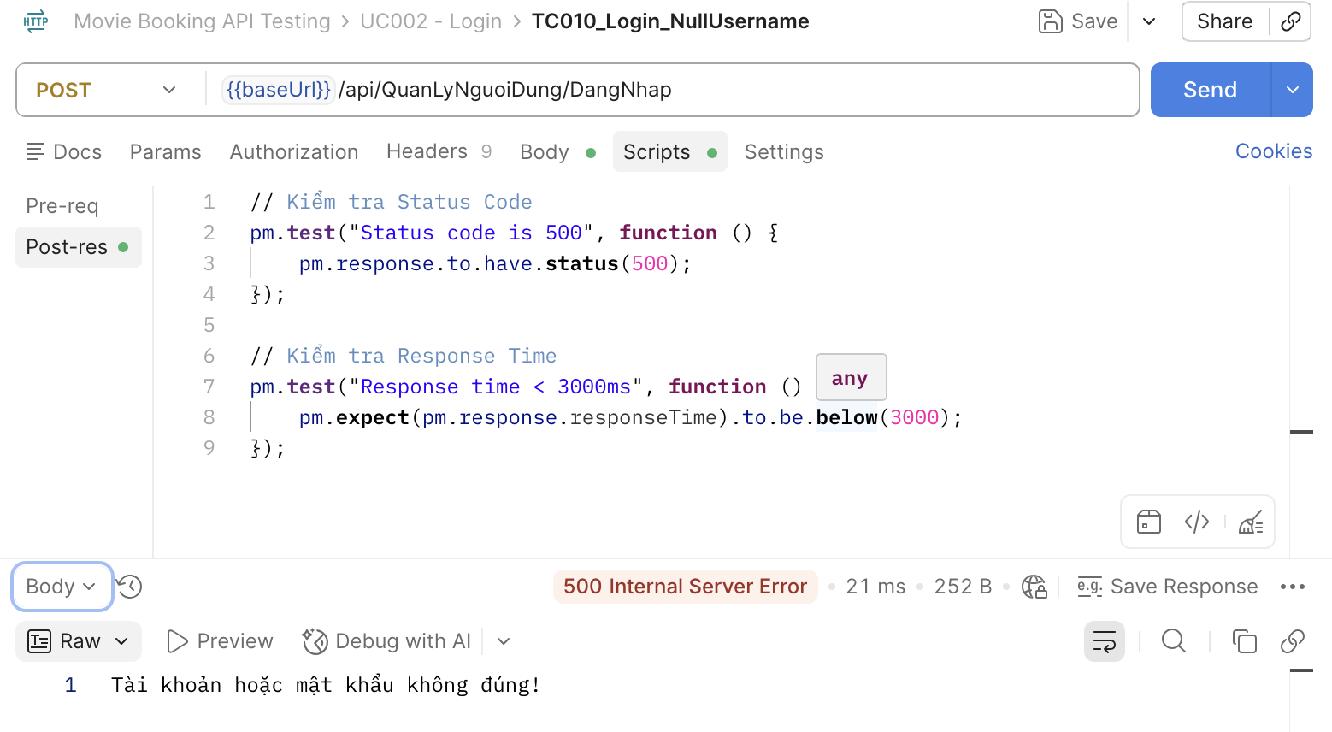
[Software Testing-11] | Đăng nhập Bỏ trống Tài khoản và mật khẩu | Mở Postman Method: POST | "1. Add request ""TC011_Login_EmptyUsernameAndPassword" 2. Chọn method Post 3. Nhập URL: https://movie0706.cybersoft.edu.vn//api/QuanLyNguoiDung/DangNhap 4. Nhập Body: { "taiKhoan": "", "matKhau": "" } 5.Viết Scripts/Post-response: pm.test("Status code is 500", function () { pm.response.to.have.status(500); }); pm.test("Response time < 3000ms", function () { pm.expect(pm.response.responseTime).to.be.below(3000); }); | 501 Internal Server Error Trong Test Result: PASSED: Status code is 500 PASSED: Response time < 3000ms | HTTP 400 Bad Request, không cho đăng nhập | Fail | BugID_ 14 | 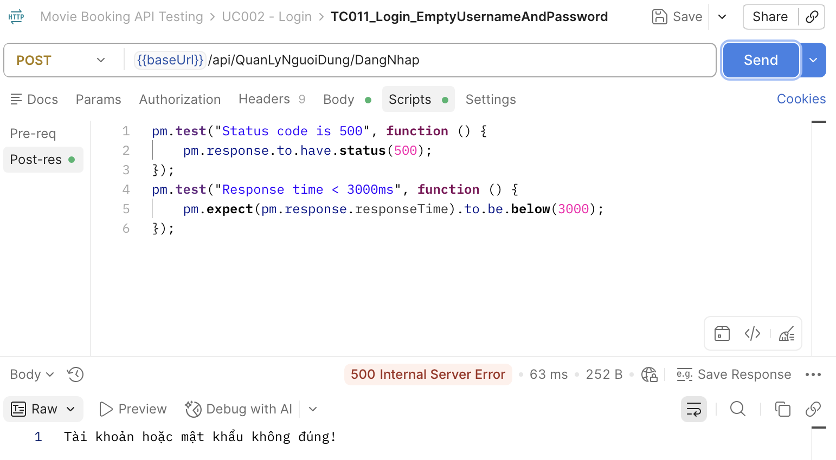
[Software Testing-12] | Đăng nhập Tài khoản quá ngắn | Mở Postman Method: POST | "1. Add request ""TC012_Login_ShortUsername" 2. Chọn method Post 3. Nhập URL: https://movie0706.cybersoft.edu.vn//api/QuanLyNguoiDung/DangNhap 4. Nhập Body: { "taiKhoan": "a", "matKhau": "abcd12345" } 5.Viết Scripts/Post-response: pm.test("Status code is 500", function () { pm.response.to.have.status(500); }); pm.test("Response time < 3000ms", function () { pm.expect(pm.response.responseTime).to.be.below(3000); }); | 501 Internal Server Error Trong Test Result: PASSED: Status code is 500 PASSED: Response time < 3000ms | HTTP 400 Bad Request, không cho đăng nhập | Fail | BugID_ 15 | 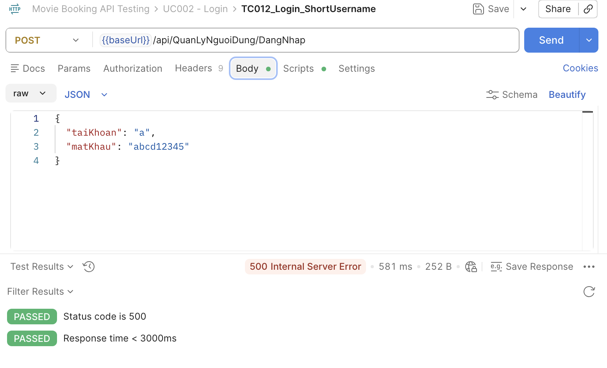
[Software Testing-13] | Đăng nhập mật khẩu quá ngắn | Mở Postman Method: POST | "1. Add request ""TC013_Login_ShortPassword" 2. Chọn method Post 3. Nhập URL: https://movie0706.cybersoft.edu.vn//api/QuanLyNguoiDung/DangNhap 4. Nhập Body: { "taiKhoan": "aastroboy3", "matKhau": "a" } 5.Viết Scripts/Post-response: pm.test("Status code is 400", function () { pm.response.to.have.status(400); }); // Kiểm tra Response Time pm.test("Response time < 3000ms", function () { pm.expect(pm.response.responseTime).to.be.below(3000); }); | HTTP 400 Bad Request, "The input was not valid." | HTTP 400 Bad Request, không cho đăng nhập khi tài khoản không hợp lệ | Pass |  | 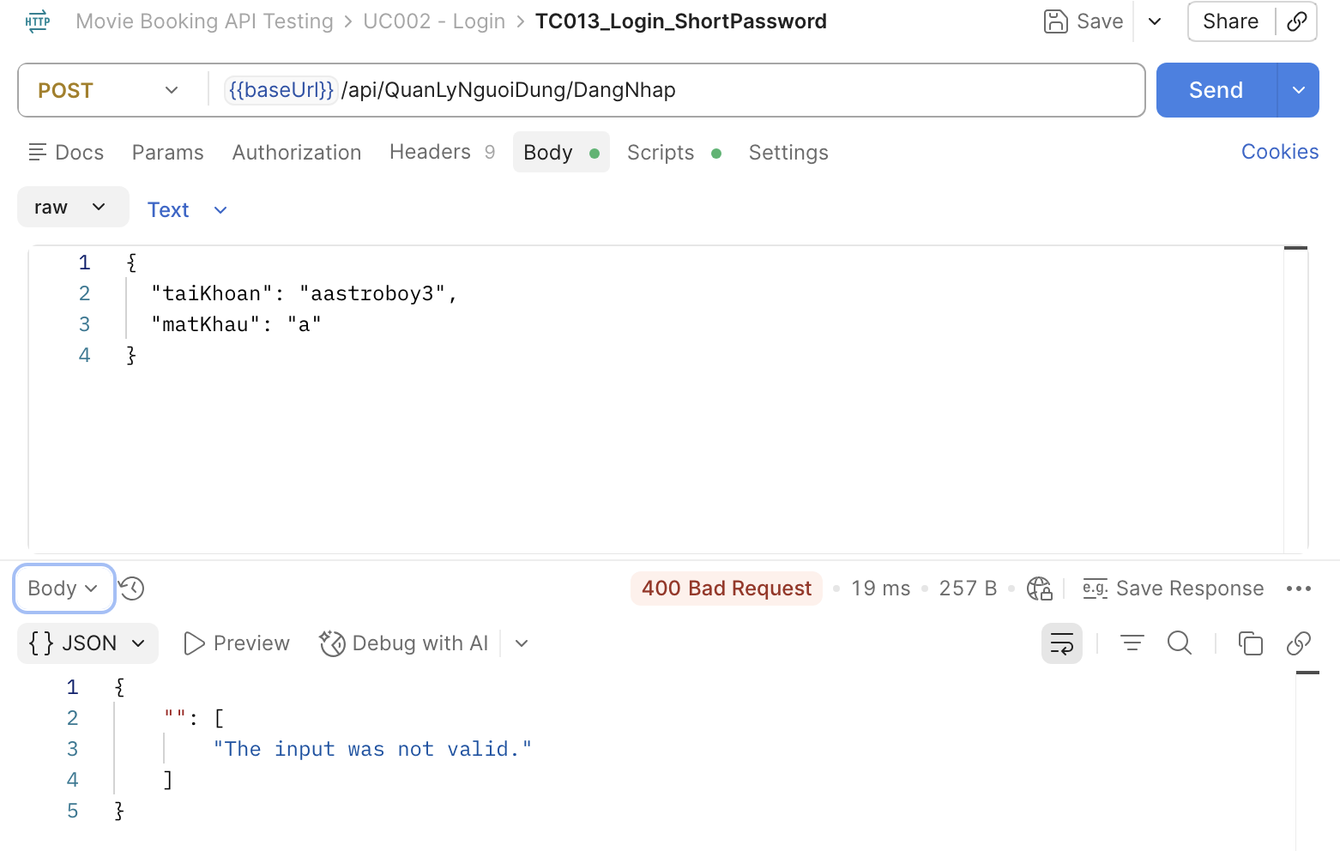

UC003_Danh Sách Phim
Item Test | Software Testing
Test requirement | Ensure that all features listed below work properly without any errors when using the below browsers. - Edge in latest version - Google Chrome in latest version
Tester
Pass | Fail | NT | N/A |  | Number of Test cases
6 | 1 | 0 | 0 |  | 7
% | % | % | %

ID | Test Case Description | Pre-condition | Test Case Produre | Expected Output | Expected Result | Result | Defect_ID | Attachment | Priority | Test date | Tester | Note

[Software Testing-1] | Lấy danh sách phim | Mở Postman Method: GET | "1. Add request ""TC01_GetMovieList" 2. Chọn method GET 3. Nhập URL: https://movie0706.cybersoft.edu.vn//api/QuanLyPhim/LayDanhSachPhim?maNhom=GP02 4.Viết Scripts/Post-response: pm.test("Status code is 200", function () { pm.response.to.have.status(200); }); pm.test("Response time < 3000ms", function () { pm.expect(pm.response.responseTime).to.be.below(3000); }); // Chuyển Response sang JSON let jsonData = pm.response.json(); pm.test("Response is an array", function () { pm.expect(jsonData).to.be.an("array"); }); pm.test("Movie list is not empty", function () { pm.expect(jsonData.length).to.be.above(0); }); // Kiểm tra phần tử đầu tiên có các trường cần thiết pm.test("Movie object contains required fields", function () { pm.expect(jsonData[0]).to.have.property("maPhim"); pm.expect(jsonData[0]).to.have.property("tenPhim"); pm.expect(jsonData[0]).to.have.property("biDanh"); pm.expect(jsonData[0]).to.have.property("ngayKhoiChieu"); }); | Trong Test Result: PASSED: Status code is 200 PASSED: Response time < 3000ms PASSED: Response is an array PASSED: Movie list is not empty PASSED: Movie object contains required fields | Status Code = 200 Danh sách phim có ít nhất 1 phim | Pass |  | 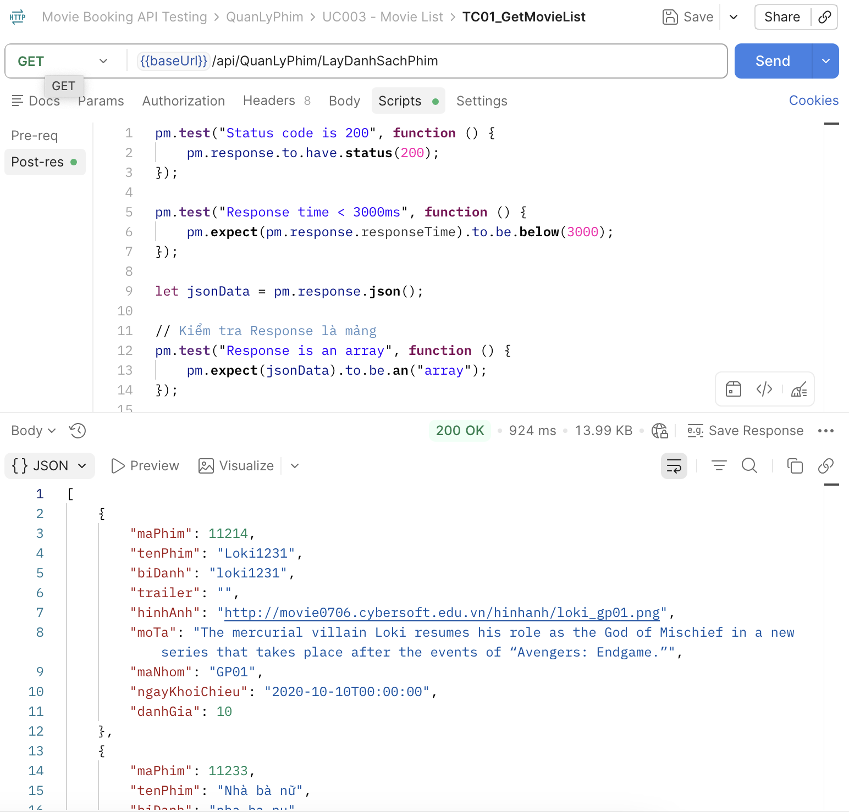 | High
[Software Testing-2] | Có dữ liệu phim | Mở Postman Method: GET | "1. Add request ""TC02_GetMovieList_WithData" 2. Chọn method GET 3. Nhập URL: https://movie0706.cybersoft.edu.vn//api/QuanLyPhim/LayDanhSachPhim?maNhom=GP02 4.Viết Scripts/Post-response: pm.test("Status code is 200", function () { pm.response.to.have.status(200); }); let jsonData = pm.response.json(); pm.test("Movie list contains data", function () { pm.expect(jsonData.length).to.be.greaterThan(0); }); | Status Code = 200 Response trả về là mảnh có ít nhất 1 phim | Status Code = 200 Response trả về là mảnh có ít nhất 1 phim | Pass |  | 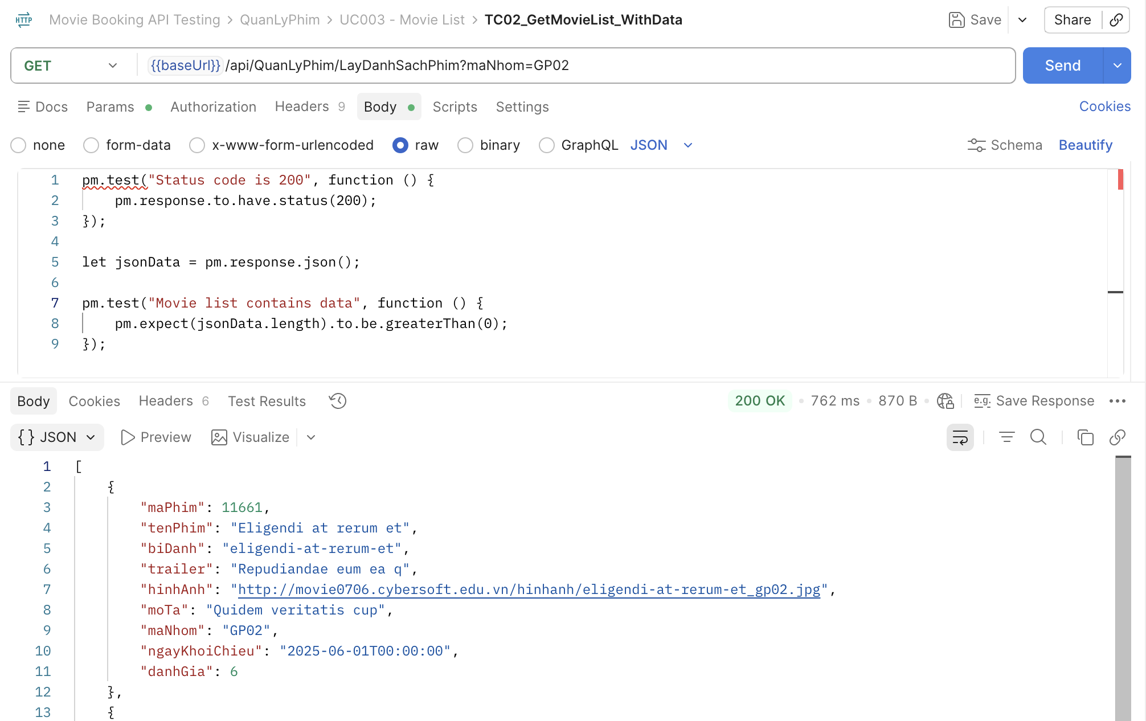 | High
[Software Testing-3] | Danh sách không rỗng | Mở Postman Method: GET | "1. Add request ""TC03_GetMovieList_NotEmpty" 2. Chọn method GET 3. Nhập URL: https://movie0706.cybersoft.edu.vn//api/QuanLyPhim/LayDanhSachPhim?maNhom=GP02 4.Viết Scripts/Post-response: pm.test("Status code is 200", function () { pm.response.to.have.status(200); }); let jsonData = pm.response.json(); // Kiểm tra danh sách không rỗng pm.test("Movie list is not empty", function () { pm.expect(jsonData).to.not.be.empty; }); | HTTP 200 OK Response là một mảng và không rỗng | HTTP 200 OK Response là một mảng và không rỗng |  |  | 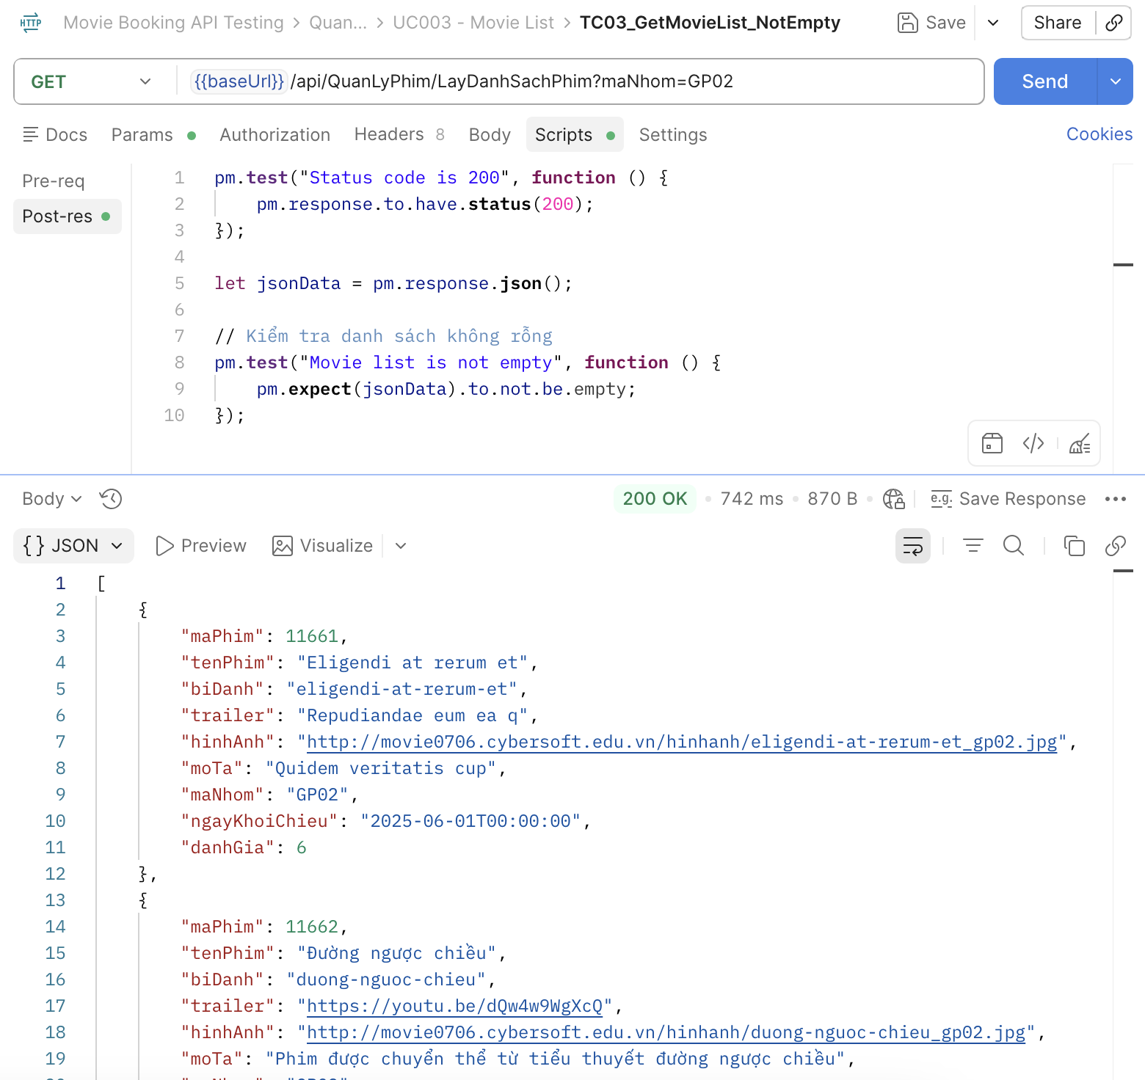 | High
[Software Testing-4] | Kiểm tra Response Time | Mở Postman Method: GET | "1. Add request ""TC04_ResponseTime" 2. Chọn method GET 3. Nhập URL: https://movie0706.cybersoft.edu.vn//api/QuanLyPhim/LayDanhSachPhim?maNhom=GP02 4.Viết Scripts/Post-response: pm.test("Status code is 200", function () { pm.response.to.have.status(200); }); pm.test("Response time is less than 3000ms", function () { pm.expect(pm.response.responseTime).to.be.below(3000); }); | Trong Test Result: PASSED: Status code is 200 PASSED: Response time is less than 3000ms | HTTP 200 OK Response time is less than 3000ms | Pass |  | 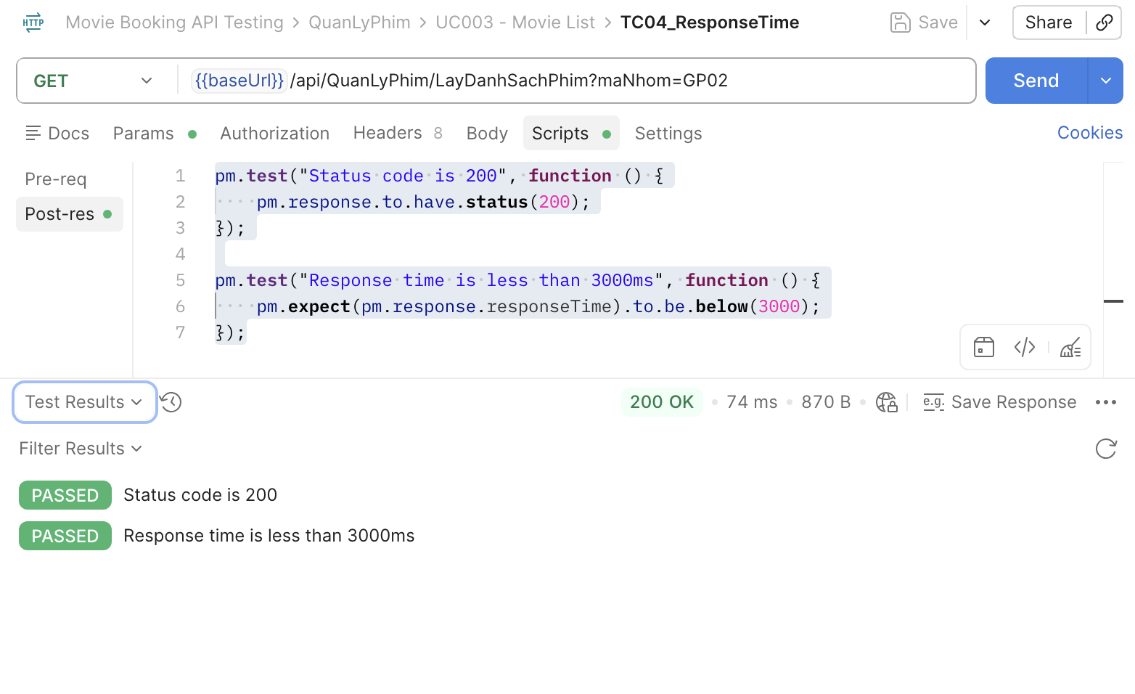 Medium | Medium
[Software Testing-5] | Sai Endpoint | Mở Postman Method: GET | "1. Add request ""TC05_GetMovieList_WrongEndpoint" 2. Chọn method GET 3. Nhập URL: https://movie0706.cybersoft.edu.vn//api/LayDanhSachPhim123 4.Viết Scripts/Post-response: pm.test("Status code is 404", function () { pm.response.to.have.status(404); }); pm.test("Response time < 3000ms", function () { pm.expect(pm.response.responseTime).to.be.below(3000); }); | HTTP 404 Not Found Response Time < 3000 ms. | HTTP 200 OK Response Time < 3000 ms. | Pass |  | 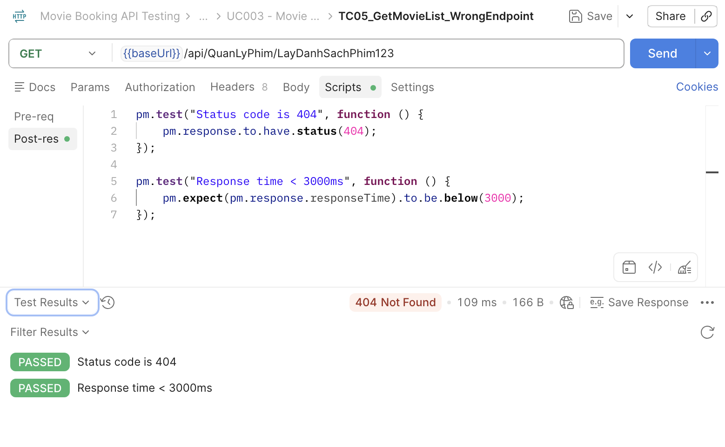 Medium | Medium
[Software Testing-6] | Sai Method | Mở Postman Method: POST | "1. Add request ""TC06_GetMovieList_WrongMethod" 2. Chọn method POST 3. Nhập URL: https://movie0706.cybersoft.edu.vn//api/QuanLyPhim/LayDanhSachPhim?maNhom=GP02 4.Viết Scripts/Post-response: pm.test("Status code is 404", function () { pm.response.to.have.status(404); }); pm.test("Response time < 3000ms", function () { pm.expect(pm.response.responseTime).to.be.below(3000); }); | HTTP 404 Not Found Không trả về danh sách phim | HTTP 404 Not Found Không trả về danh sách phim | Pass |  | 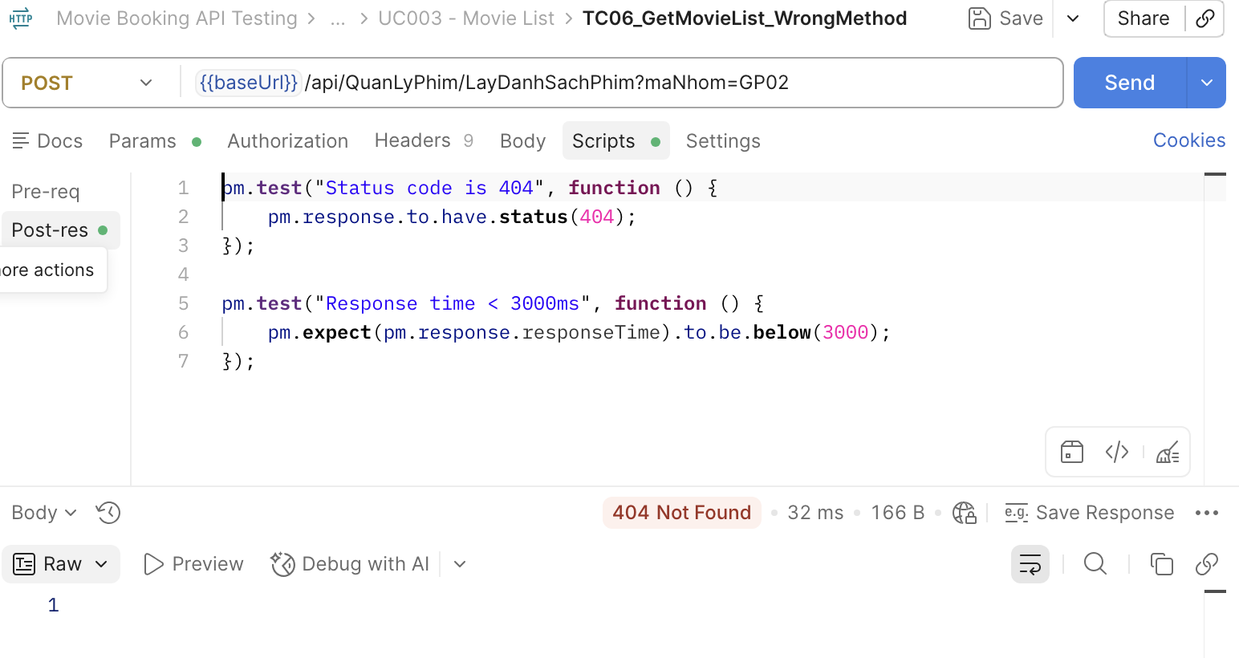 | Medium
[Software Testing-7] | Lấy danh phim khi Header không hợp lệ | GET | "1. Add request ""TC07_GetMovieList_InvalidHeader" 2. Chọn method GET 3. Nhập URL: https://movie0706.cybersoft.edu.vn//api/QuanLyPhim/LayDanhSachPhim?maNhom=GP02 4.Viết Scripts/Post-response: pm.test("Status code is 401", function () { pm.response.to.have.status(401); }); pm.test("Response time < 3000ms", function () { pm.expect(pm.response.responseTime).to.be.below(3000); }); | Status Code = 404 Unauthorized. Không trả về dữ liệu phim. | Status Code = 401 Unauthorized. Không trả về dữ liệu phim. | Fail | BugID_ 16 | 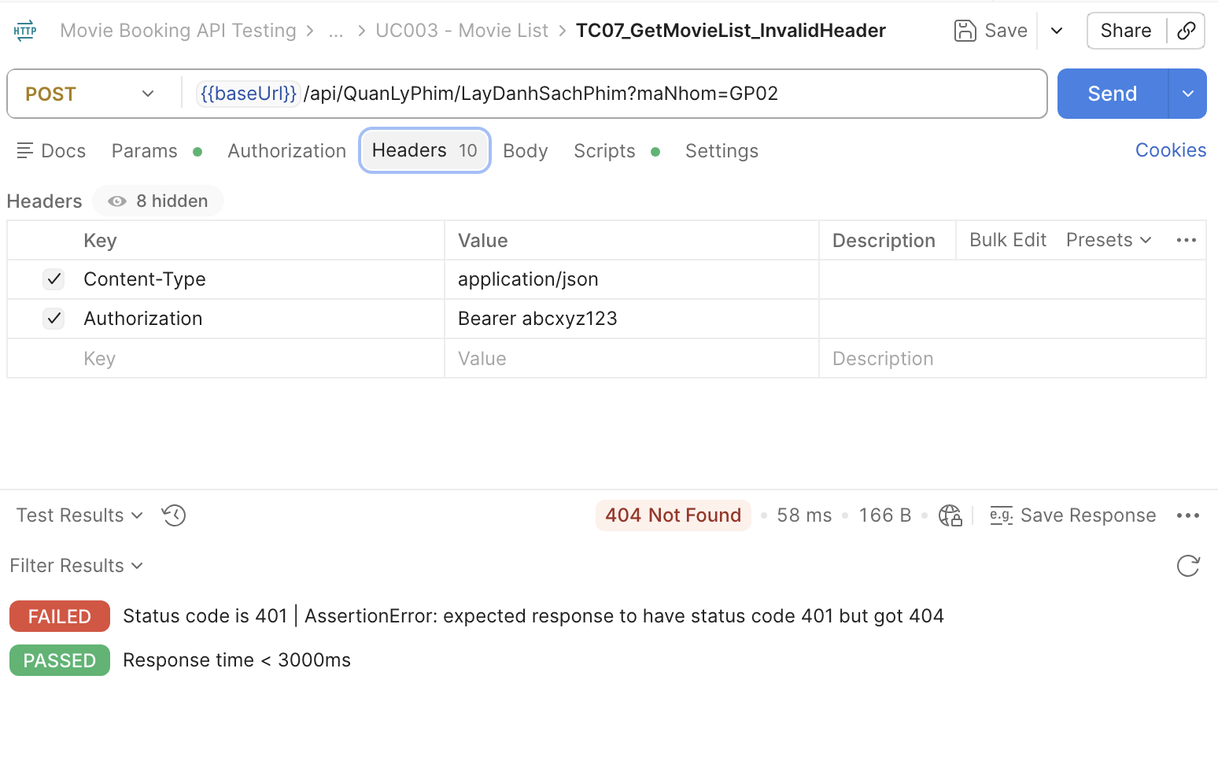
[Software Testing-8] | Lấy danh phim khi thiếu maNhom | GET | "1. Add request ""TC08_MissingMaNhom" 2. Chọn method GET 3. Nhập URL: https://movie0706.cybersoft.edu.vn//api/QuanLyPhim/LayDanhSachPhim 4.Viết Scripts/Post-response: pm.test("Status code is 200", function () { pm.response.to.have.status(200); }); pm.test("Response time < 3000ms", function () { pm.expect(pm.response.responseTime).to.be.below(3000); }); let jsonData = pm.response.json(); pm.test("Response is an array", function () { pm.expect(jsonData).to.be.an("array"); }); | Status Code = 200 Trả về danh sách phim | Status Code = 200 Trả về danh sách phim | Pass |  | 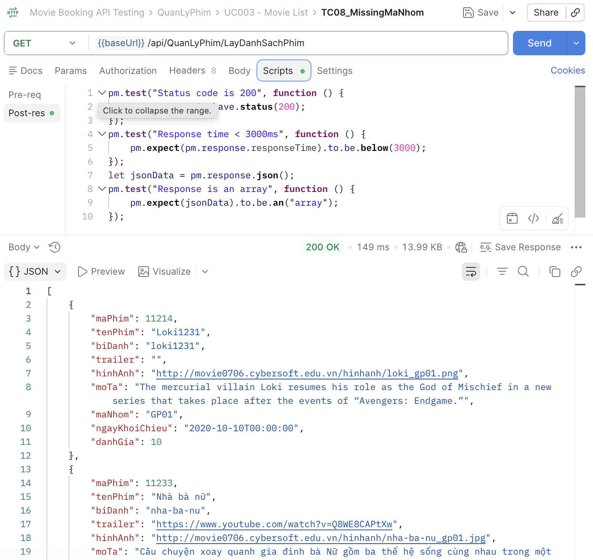

UC004_Danh Sách Rạp
Item Test | Software Testing
Test requirement | Ensure that all features listed below work properly without any errors when using the below browsers. - Edge in latest version - Google Chrome in latest version
Tester
Pass | Fail | NT | N/A | Number of Test cases
0 | 0 | 0 | 0 | 0
% | % | % | %

ID | Test Case Description | Pre-condition | Test Case Produre | Expected Output | Expected Result | Result | Attachment | Priority | Test date | Tester | Note

[Software Testing-1] | Lấy danh sách rạp | Mở Postman Method: GET | "1. Add request ""TC01_GetCinemaList_Success" 2. Chọn method GET 3. Nhập URL: https://movie0706.cybersoft.edu.vn/api/QuanLyRap/LayThongTinHeThongRap 4.Viết Scripts/Post-response: pm.test("Status code is 200", function () { pm.response.to.have.status(200); }); pm.test("Status code is 200", function () { pm.response.to.have.status(200); }); pm.test("Response time < 3000ms", function () { pm.expect(pm.response.responseTime).to.be.below(3000); }); let jsonData = pm.response.json(); pm.test("Response is an array", function () { pm.expect(jsonData).to.be.an("array"); }); pm.test("Cinema list is not empty", function () { pm.expect(jsonData.length).to.be.above(0); }); pm.test("Cinema contains required fields", function () { pm.expect(jsonData[0]).to.have.property("maHeThongRap"); pm.expect(jsonData[0]).to.have.property("tenHeThongRap"); pm.expect(jsonData[0]).to.have.property("logo"); }); | Status Code = 200 OK. Response là mảng. Có ít nhất 1 hệ thống rạp | Status Code = 200 OK. Response là mảng. Có ít nhất 1 hệ thống rạp | Pass | 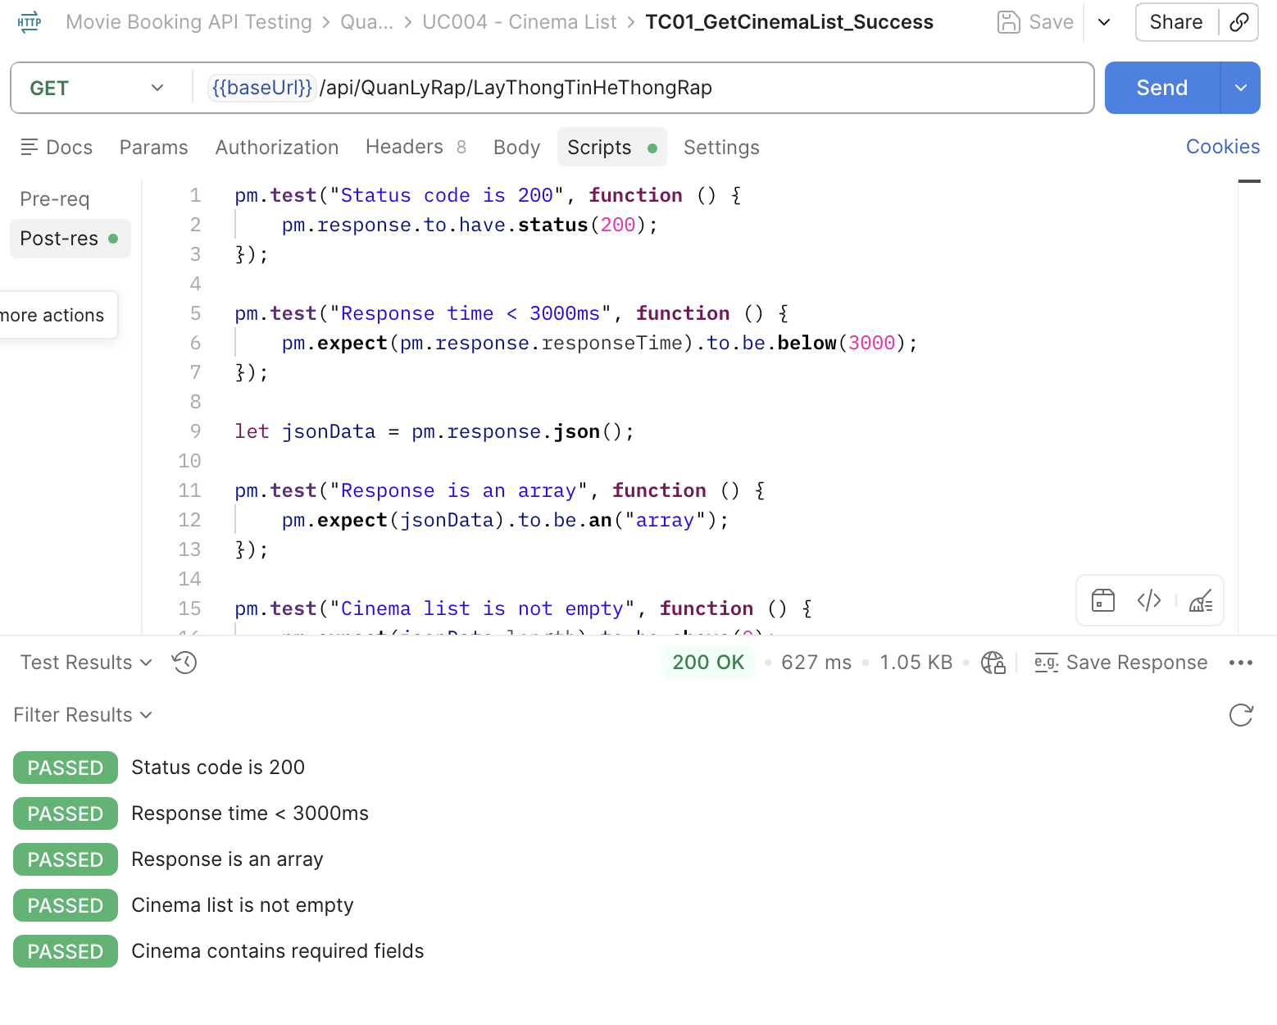 | High
[Software Testing-2] | Danh sách không rỗng | Mở Postman Method: GET | "1. Add request ""TC02_NotEmpty" 2. Chọn method GET 3. Nhập URL: https://movie0706.cybersoft.edu.vn/api/QuanLyRap/LayThongTinHeThongRap 4.Viết Scripts/Post-response: pm.test("Status code is 200", function () { pm.response.to.have.status(200); }); pm.test("Cinema list is not empty", function () { const response = pm.response.json(); pm.expect(response).to.be.an("array"); pm.expect(response.length).to.be.above(0); }); | PASSED:Status code is 200 PASSED: Cinema list is not empty | PASSED:Status code is 200 PASSED: Cinema list is not empty | Pass | 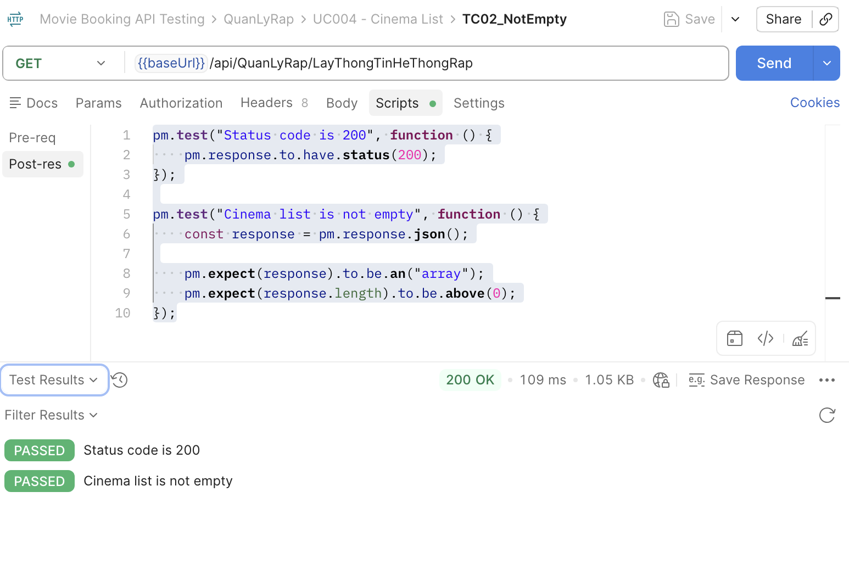 | High
[Software Testing-3] | Response Time | Mở Postman Method: GET | "1. Add request ""TC03_ResponseTime" 2. Chọn method GET 3. Nhập URL: https://movie0706.cybersoft.edu.vn/api/QuanLyRap/LayThongTinHeThongRap 4.Viết Scripts/Post-response: pm.test("Status code is 200", function () { pm.response.to.have.status(200); }); pm.test("Response time is less than 3000ms", function () { pm.expect(pm.response.responseTime).to.be.below(3000); }); | PASSED:Status code is 200 PASSED: Response time is less than 3000ms | PASSED:Status code is 200 PASSED: Response time is less than 3000ms | Pass | 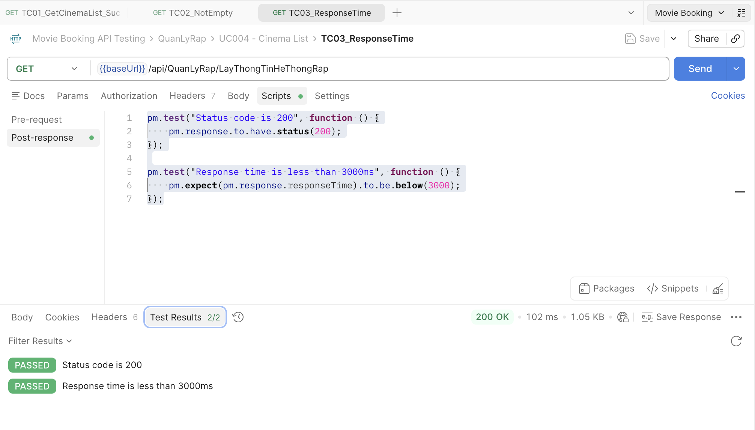 | Medium
[Software Testing-4] | Sai Method | Mở Postman Method: POST | "1. Add request ""TC04_Wrongmethod" 2. Chọn method POST 3. Nhập URL: https://movie0706.cybersoft.edu.vn/api/QuanLyRap/LayThongTinHeThongRap 4.Viết Scripts/Post-response: pm.test("Status code is 404", function () { pm.response.to.have.status(404); }); pm.test("Response time < 3000ms", function () { pm.expect(pm.response.responseTime).to.be.below(3000); }); | PASSED:Status code is 404 PASSED: Response time is less than 3000ms | PASSED:Status code is 404 PASSED: Response time is less than 3000ms | Pass | 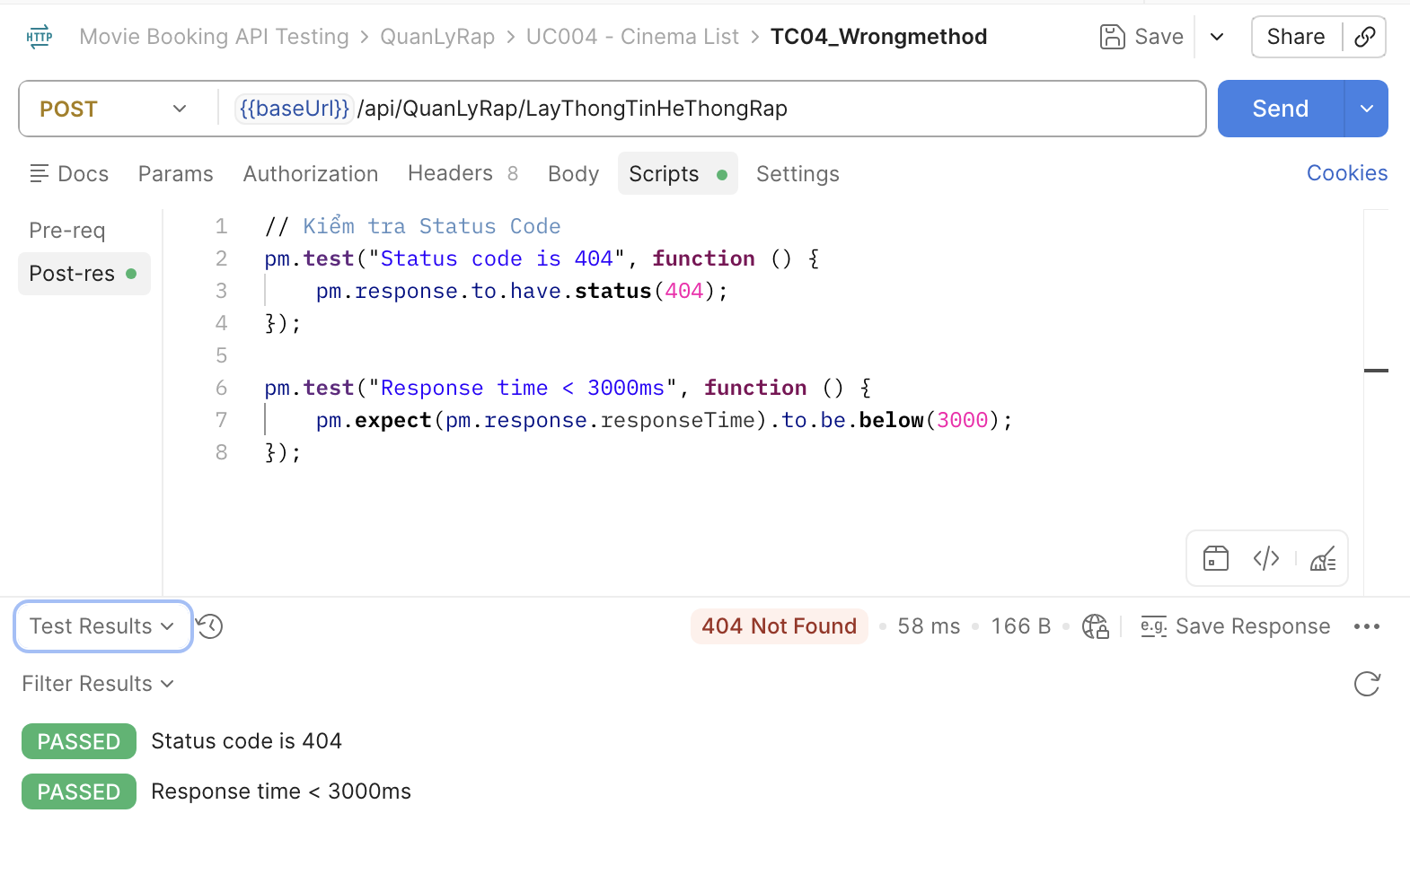 | High
[Software Testing-5] | Sai Endpoint | Mở Postman Method: GET | "1. Add request ""TC5_WrongEndpoint" 2. Chọn method POST 3. Nhập URL: https://movie0706.cybersoft.edu.vn/api/QuanLyRap/LayThongTinHeThongRap1 4.Viết Scripts/Post-response: pm.test("Status code is 404", function () { pm.response.to.have.status(404); }); pm.test("Response time < 3000ms", function () { pm.expect(pm.response.responseTime).to.be.below(3000); }); | PASSED:Status code is 404 PASSED: Response time is less than 3000ms | PASSED:Status code is 404 PASSED: Response time is less than 3000ms | Pass | 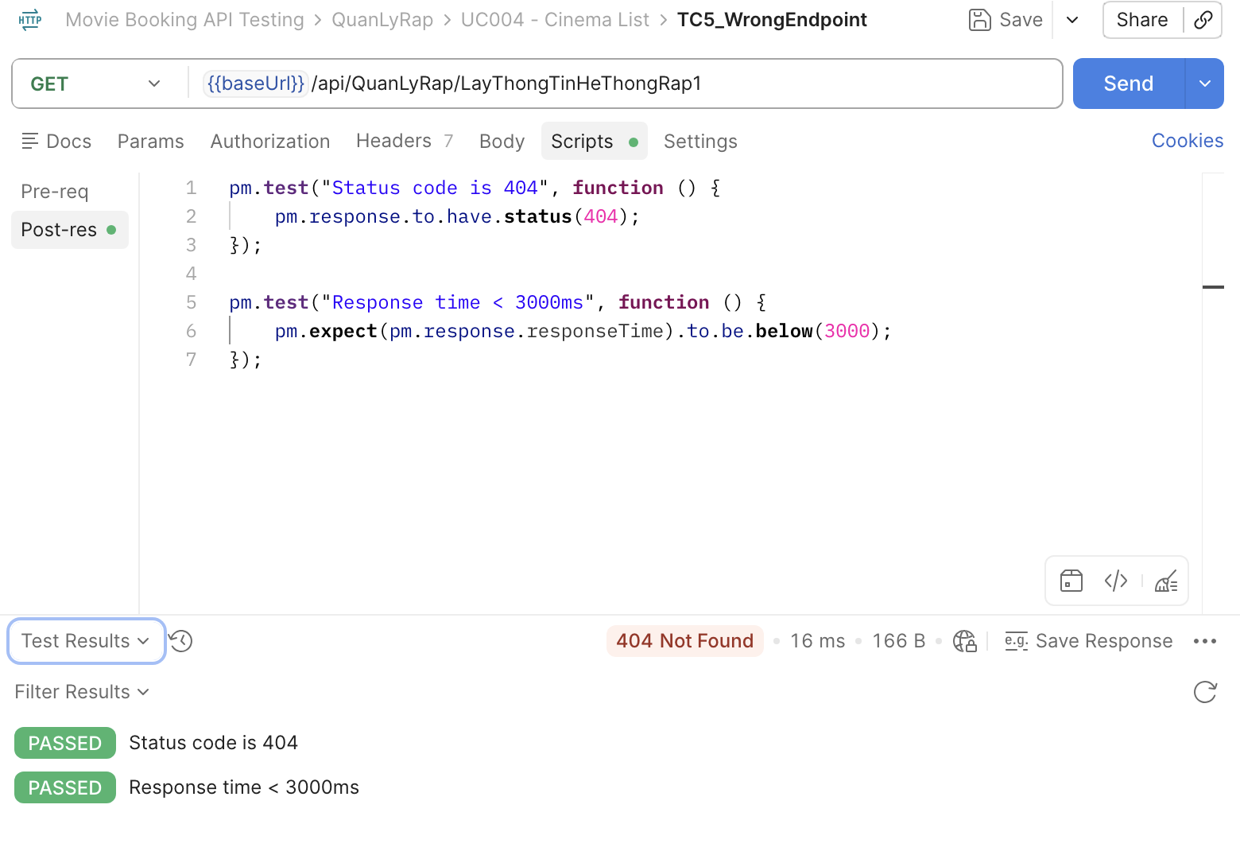 | High
[Software Testing-6] | Header không hợp lệ | GET | "1. Add request ""TC6_WrongEndpoint" 2. Chọn method GET 3. Nhập URL: https://movie0706.cybersoft.edu.vn/api/QuanLyRap/LayThongTinHeThongRap 4. Header: Authorization: abcxyz 5.Viết Scripts/Post-response: pm.test("Status code is 200", function () { pm.response.to.have.status(200); }); pm.test("Response time < 3000ms", function () { pm.expect(pm.response.responseTime).to.be.below(3000); }); let jsonData = pm.response.json(); pm.test("Cinema list is not empty", function () { pm.expect(jsonData.length).to.be.above(0); }); | Status Code = 200 OK. Trả về danh sách rạp. | Status Code = 200 OK. Trả về danh sách rạp. | Pass | 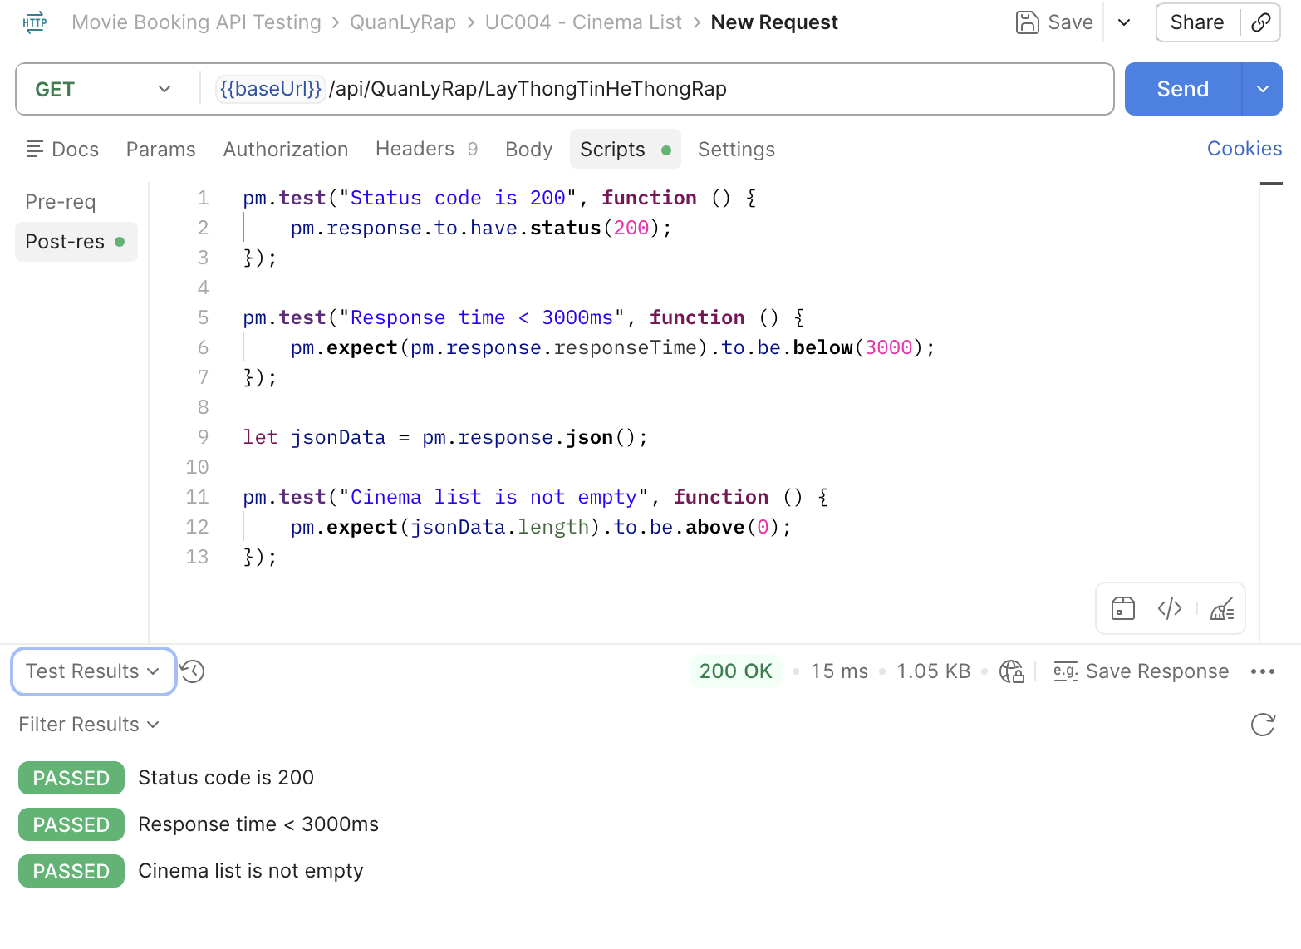 | Medium

UC005_Chi Tiết Phim
Item Test | Software Testing
Test requirement | Ensure that all features listed below work properly without any errors when using the below browsers. - Edge in latest version - Google Chrome in latest version
Tester
Pass | Fail | NT | N/A | Number of Test cases
0 | 0 | 0 | 0 | 0
% | % | % | %

ID | Test Case Description | Pre-condition | Test Case Produre | Expected Output | Expected Result | Result | Defect_ID | Attachment | Priority | Test date | Tester | Note

[Software Testing-1] | Lấy chi tiết phim hợp lệ | Mở Postman Method: GET | "1. Add request ""TC01_GetMovieDetail" 2. Chọn method GET 3. Nhập URL: {{baseUrl}}/api/QuanLyPhim/LayThongTinPhim?MaPhim=11661 4.Viết Scripts/Post-response: pm.test("Status code is 200", function () { pm.response.to.have.status(200); }); pm.test("Response time < 3000ms", function () { pm.expect(pm.response.responseTime).to.be.below(3000); }); pm.test("Content-Type is JSON", function () { pm.expect(pm.response.headers.get("Content-Type")).to.include("application/json"); }); var jsonData = pm.response.json(); | PASSED:Status code is 200 PASSED: Response time is less than 3000ms PASSED:Content-Type is JSON | PASSED:Status code is 200 PASSED: Response time is less than 3000ms PASSED:Content-Type is JSON | Pass |  | 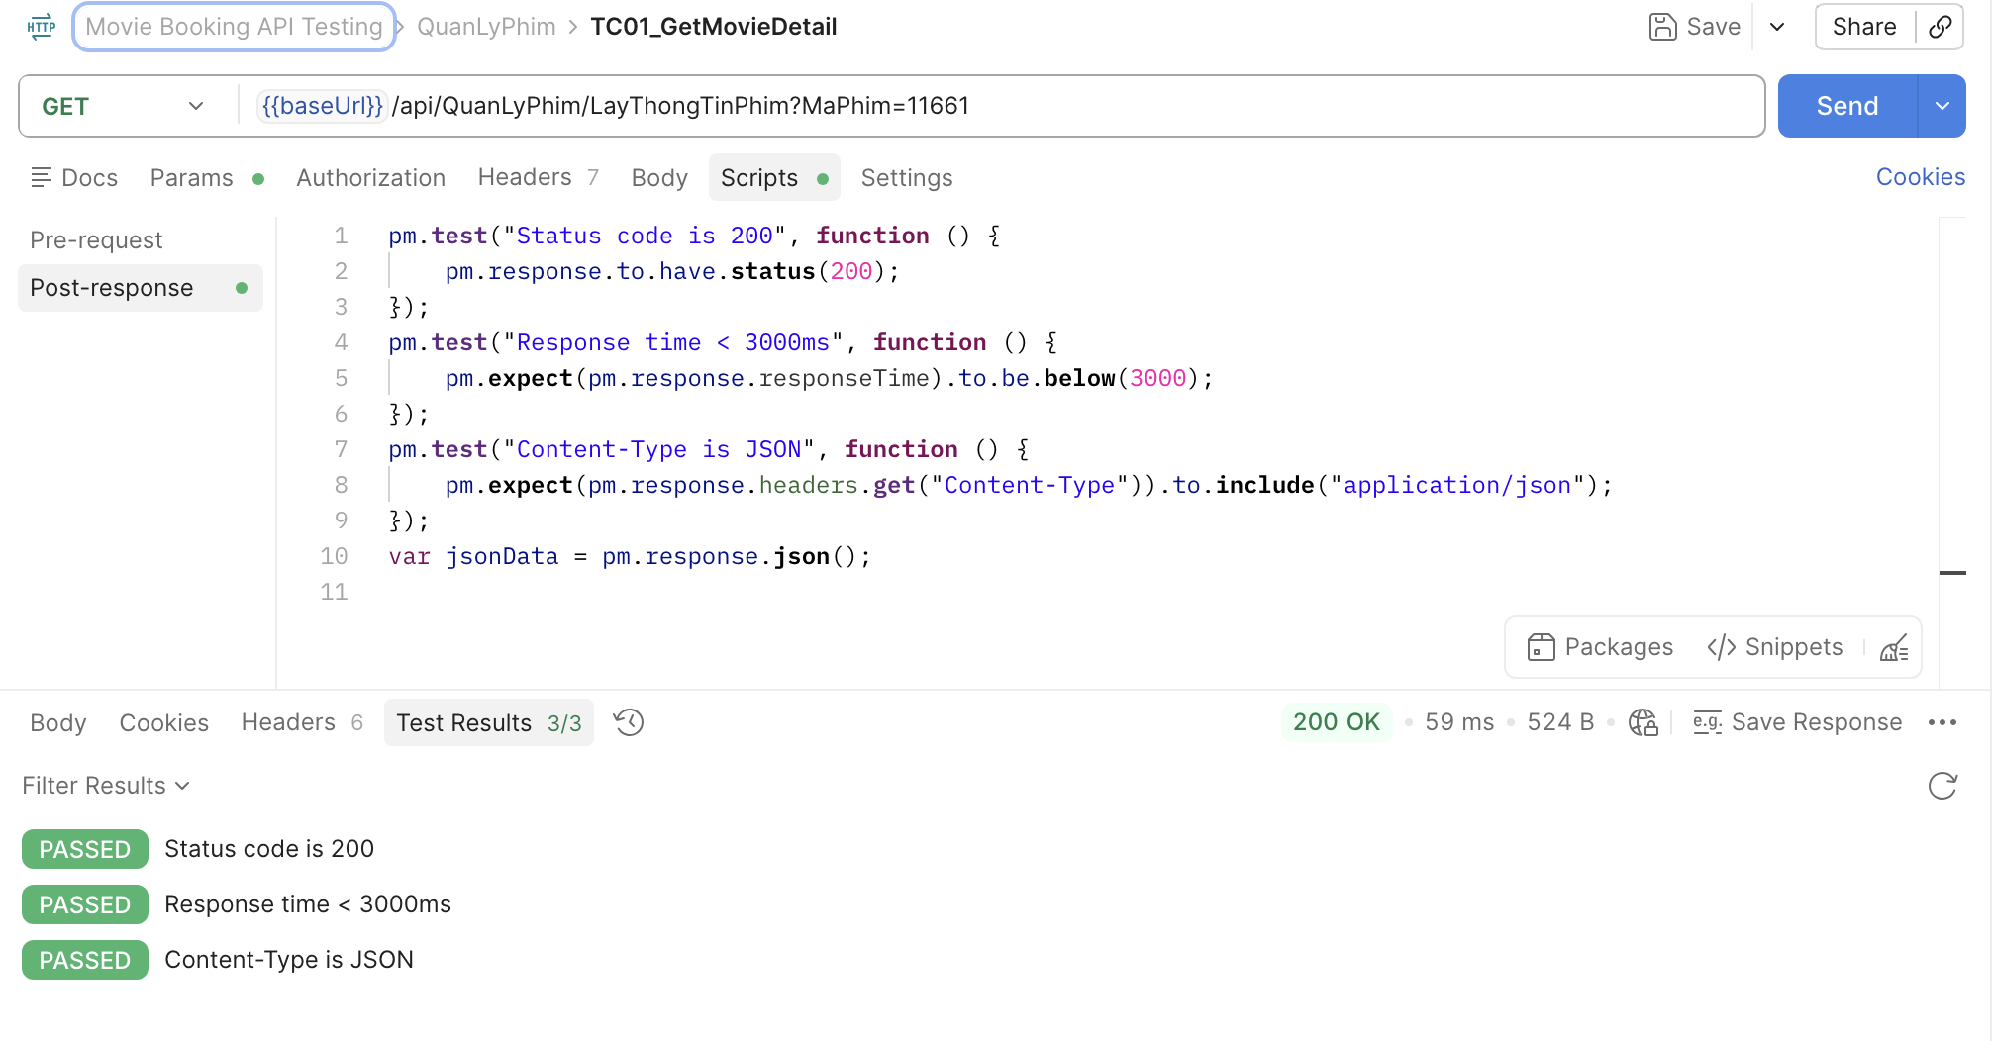 | High
[Software Testing-2] | MaPhim không tồn tại | Mở Postman Method: GET | "1. Add request ""TC02_InvalidMovieId" 2. Chọn method GET 3. Nhập URL: {{baseUrl}}/api/QuanLyPhim/LayThongTinPhim?MaPhim=111111 4.Viết Scripts/Post-response: pm.test("Status code là 500", function () { pm.response.to.have.status(500); }); pm.test("Response time nhỏ hơn 3000ms", function () { pm.expect(pm.response.responseTime).to.be.below(3000); }); pm.test("Thông báo lỗi đúng", function () { pm.expect(pm.response.text()).to.include("Mã phim không hợp lệ!"); }); | 500 Internal Server Error Raw: Mã phim không hợp lệ! | 400/404 và thông báo lỗi phù hợp | Fail | BugID_ 17 | 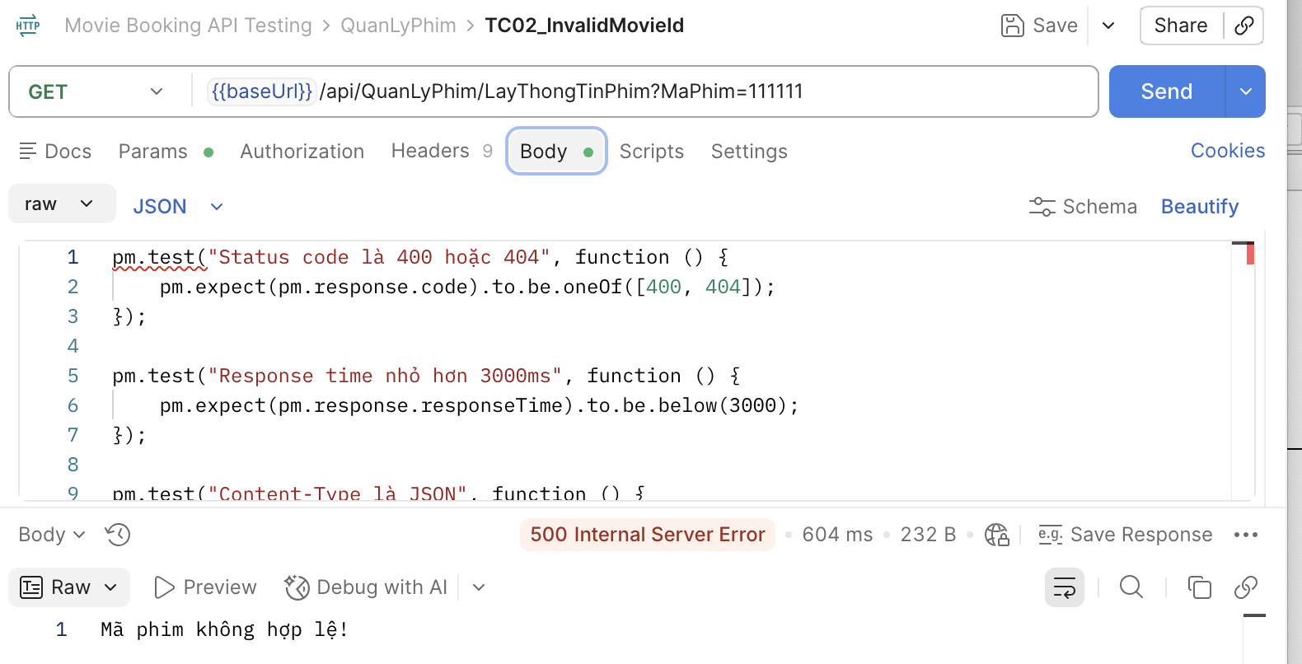 | High
[Software Testing-3] | Thiếu MaPhim | Mở Postman Method: GET | "1. Add request ""TC03_Missing MovieId" 2. Chọn method GET 3. Nhập URL: https://movie0706.cybersoft.edu.vn//api/QuanLyPhim/LayDanhSachPhim 4.Viết Scripts/Post-response: pm.test("Status code là 500", function () { pm.response.to.have.status(500); }); pm.test("Response time < 3000ms", function () { pm.expect(pm.response.responseTime).to.be.below(3000); }); pm.test("Thông báo lỗi đúng", function () { pm.expect(pm.response.text()).to.include("Mã phim không hợp lệ!"); }); | 500 Internal Server Error Raw: Mã phim không hợp lệ! | 400 Bad Request | Fail | BugID_ 18 | 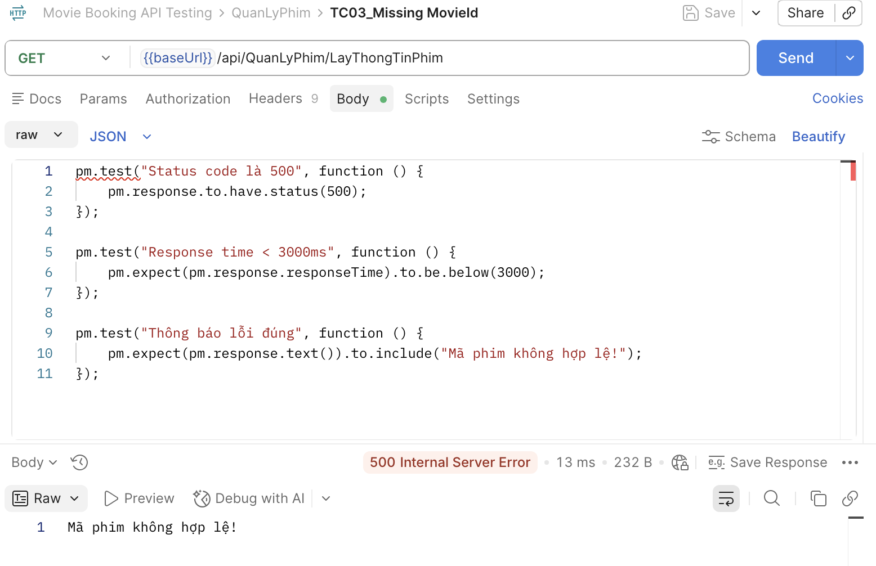 | High
[Software Testing-4] | MaPhim rỗng | Mở Postman Method: GET | "1. Add request ""TC04_MovieId is Empty" 2. Chọn method GET 3. Nhập URL: https://movie0706.cybersoft.edu.vn/api/QuanLyPhim/LayThongTinPhim?MaPhim= 4.Viết Scripts/Post-response: pm.test("Status code là 500", function () { pm.response.to.have.status(500); }); pm.test("Response time < 3000ms", function () { pm.expect(pm.response.responseTime).to.be.below(3000); }); pm.test("Thông báo lỗi đúng", function () { pm.expect(pm.response.text()).to.include("Mã phim không hợp lệ!"); }); | 400 Bad Request Body: "MaPhim": [ "The value '' is invalid." ] | 400 Bad Request | Pass |  | 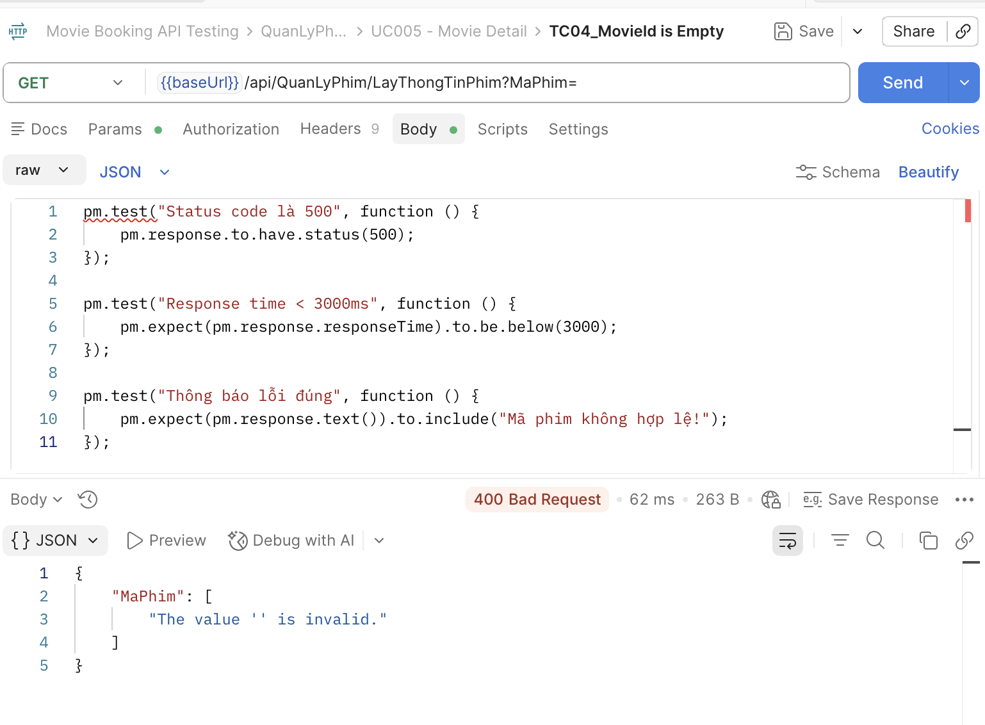 | High
[Software Testing-5] | Sai kiểu dữ liệu MaPhim | Mở Postman Method: GET | "1. Add request ""TC05_Invalid MovieIDdata" 2. Chọn method GET 3. Nhập URL: https://movie0706.cybersoft.edu.vn//api/QuanLyPhim/LayThongTinPhim?MaPhim=abc 4.Viết Scripts/Post-response: pm.test("Status code là 400", function () { pm.response.to.have.status(400); }); pm.test("Response time < 3000ms", function () { pm.expect(pm.response.responseTime).to.be.below(3000); }); pm.test("Content-Type là JSON", function () { pm.expect(pm.response.headers.get("Content-Type")).to.include("application/json"); }); | 400 Bad Request Body: "MaPhim": [ "The value 'abc' is not valid." ] | 400 Bad Request Body: "MaPhim": [ "The value '' is invalid." ] | Pass |  | 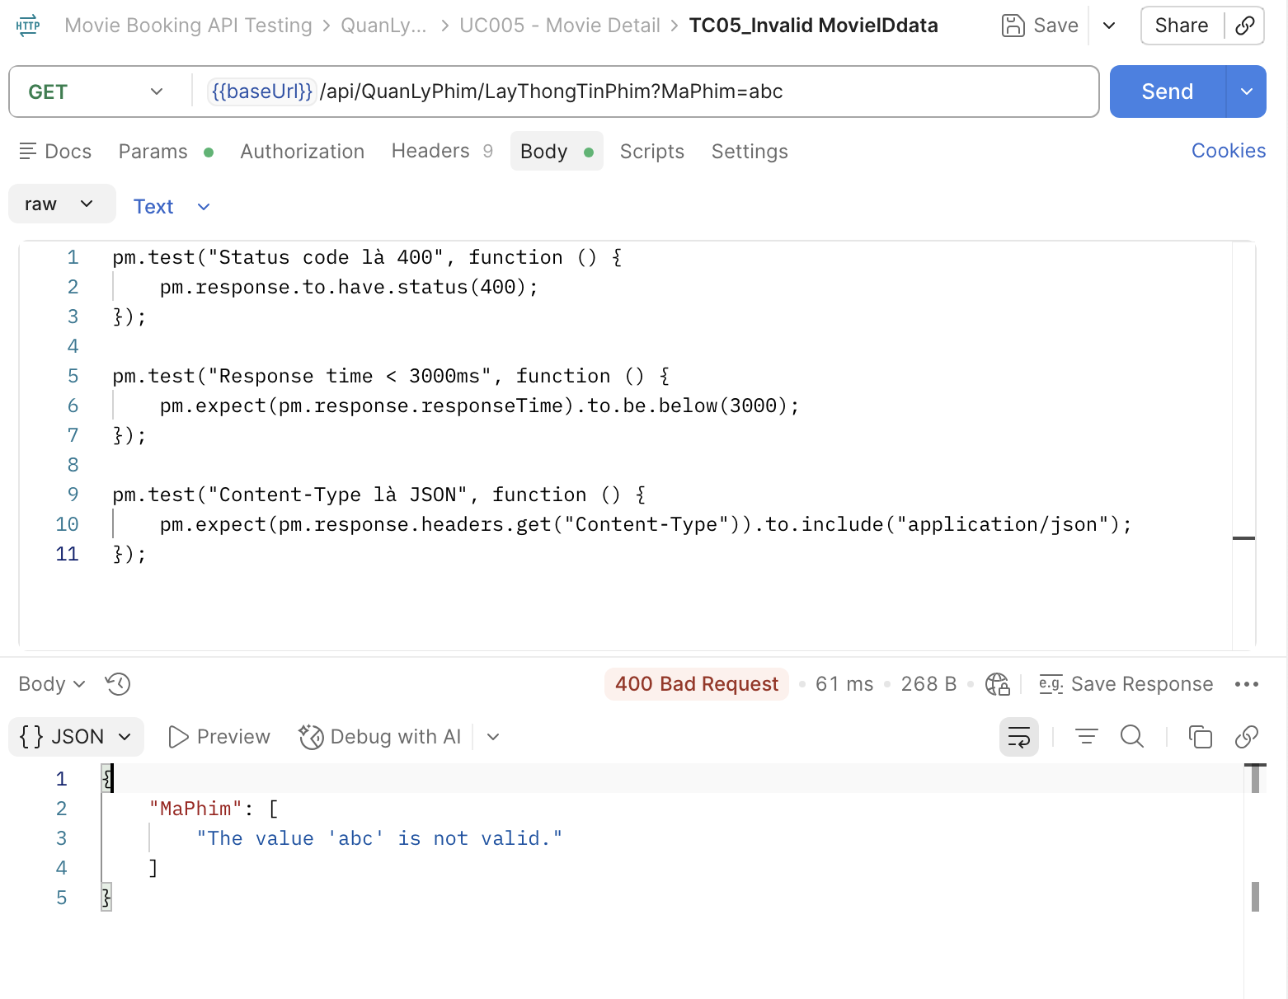 | High
[Software Testing-6] | MaPhim âm | Mở Postman Method: GET | "1. Add request ""TC06_NegativeMovieID" 2. Chọn method GET 3. Nhập URL: https://movie0706.cybersoft.edu.vn//api/QuanLyPhim/LayThongTinPhim?MaPhim=-1 4.Viết Scripts/Post-response: pm.test("Status code là 500", function () { pm.response.to.have.status(500); }); pm.test("Response time < 3000ms", function () { pm.expect(pm.response.responseTime).to.be.below(3000); }); pm.test("Thông báo lỗi đúng", function () { pm.expect(pm.response.text()).to.include("Mã phim không hợp lệ!"); }); | 500 Internal Server Error Raw: Mã phim không hợp lệ! | 400 Bad Request | Fail | BugID_ 19 | 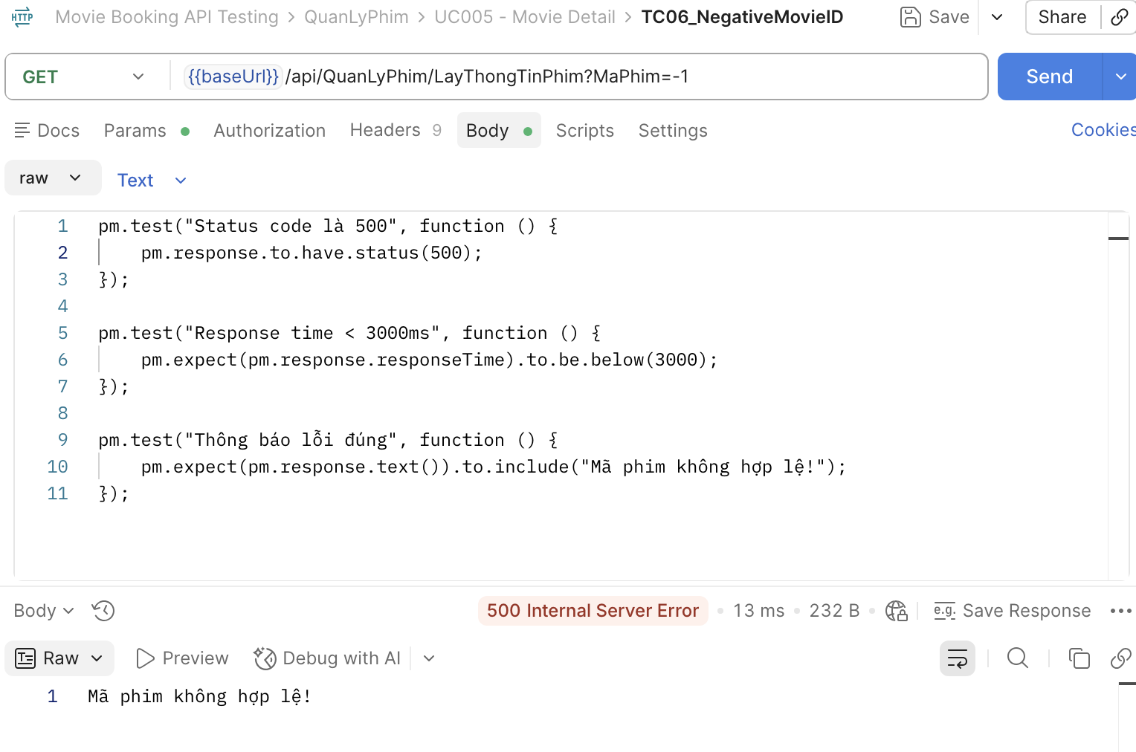 | Medium
[Software Testing-7] | Sai Method | Mở Postman Method: POST | "1. Add request ""TC07_WrongMethod" 2. Chọn method POST 3. Nhập URL: https://movie0706.cybersoft.edu.vn//api/QuanLyPhim/LayThongTinPhim?MaPhim=11661 4.Viết Scripts/Post-response: pm.test("Status code là 404", function () { pm.response.to.have.status(404); }); pm.test("Response time < 3000ms", function () { pm.expect(pm.response.responseTime).to.be.below(3000); }); | 404 Not Found | 404 Not Found | Pass |  | 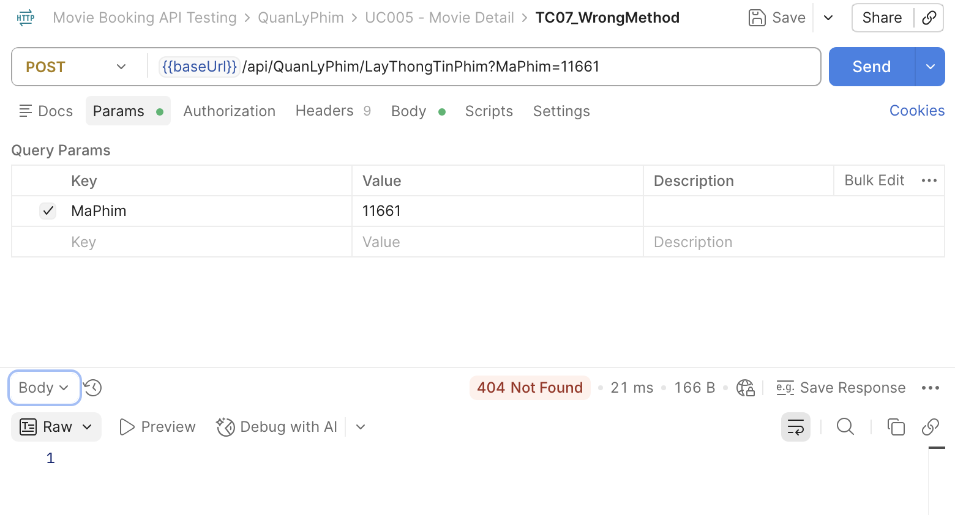 | High
[Software Testing-8] | Sai Endpoint | Mở Postman Method: GET | "1. Add request ""TC08_SaiEndpoint" 2. Chọn method GET 3. Nhập URL: https://movie0706.cybersoft.edu.vn/api/LayThongTinPhim?MaPhim=11661 4.Viết Scripts/Post-response: pm.test("Status code là 404", function () { pm.response.to.have.status(404); }); pm.test("Response time < 3000ms", function () { pm.expect(pm.response.responseTime).to.be.below(3000); }); pm.test("Content-Type là JSON hoặc Text", function () { let contentType = pm.response.headers.get("Content-Type"); pm.expect(contentType).to.exist; }); | 404 Not Found | 404 Not Found | Pass |  | 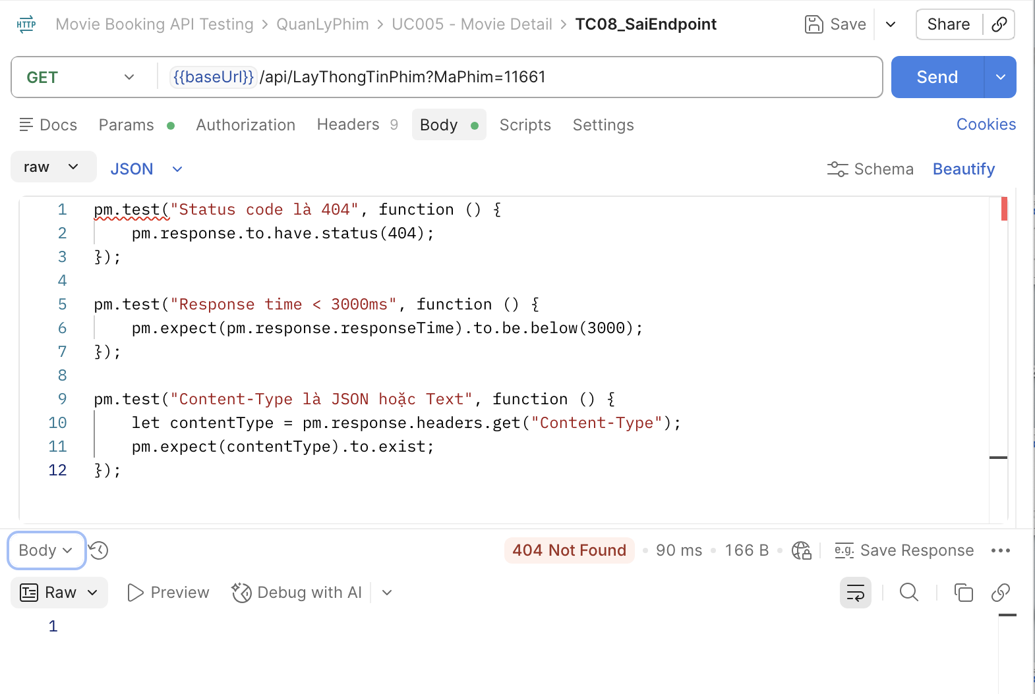 | High
[Software Testing-9] | MaPhim chứa ký tự đặc biệt | Mở Postman Method: GET | "1. Add request ""TC09_NegativeMovieID" 2. Chọn method GET 3. Nhập URL: https://movie0706.cybersoft.edu.vn/api/QuanLyPhim/LayThongTinPhim?MaPhim=@#$% 4.Viết Scripts/Post-response: pm.test("Status code là 400", function () { pm.response.to.have.status(400); }); pm.test("Response time < 3000ms", function () { pm.expect(pm.response.responseTime).to.be.below(3000); }); pm.test("Content-Type là JSON", function () { pm.expect(pm.response.headers.get("Content-Type")).to.include("application/json"); }); | 400 Bad Request Body:"MaPhim": [ "The value '@' is not valid." ] | 400 Bad Request | Pass |  | 